입력
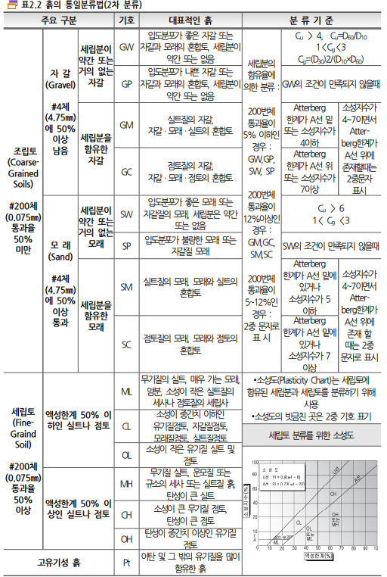
입력정수

공법명 | 페 블 테 크
공사명 | 전북 전주시 완산구 상림동 596 다세대주택 신축공사
검토일 | 2025-08-01
기초형식 | 설계하중 | 지상 | 150kN/㎡

 | 기초형식 | 매트기초 | THK 500

기초하부지층 | N값 | 4/30 | 8/30 | 실트질 모래
건물규모 |  | 지상4층

페블두께 | 500 | 1단
설계하중 | 150kN/㎡

토층 | 두께 |  | 단위중량 | 비고 | 분류기호 | N값
매립층 | 0.00 ~ | 3.5 | 18 | 실트질 모래 | SM | 4/30 | 8/30
퇴적층 | 3.5 ~ | 6.7 | 18 | 실트질 모래 | SM | 4/30 | 11/30
풍화암 | 6.7 ~ | 15.0 | 20 |  | WR | 50/7 | 50/2

지하수위 | 2.72 | m | BH-1

1. 구조도면 또는 구조안전확인서를 보고 지내력기초 000kN/m2을 확인하여 설계하중을 기입한다.
2. 주상도를 보고 토층의 종류와 두께 분류기호 N값을 기입한다
3. 주상도의 적당한 위치와 약한 구간을 골라 주상도를 선택하고 지하수위를 기입한다

검토서갑지
페블테크 지반보강공법 검토서
 |  |  |  |  | 2025-08-01
○ | 공 사 명 : | 전북 전주시 완산구 상림동 596 다세대주택 신축공사
○ | 검 토 내 용 : | 페블테크 지반보강공법 검토
○ 검 토 자 : | 검 토 자 : | 토질 및 기초 기술사 김선학

 | 지내력이 부족한 지반에 대하여 지반보강 공법으로 페블테크 공법 제안

 | 기 초 형 식 |  | - 지상 150 kN/㎡
 | 기 초 하 부 지 층 |  | - N값 4/30~ 8/30의 실트질 모래
 | 건 물 규 모 |  | - 지상4층

G.L - 0.16m
1. | 검 토
 | 시 추 위 치 도 |  |  | 기초레벨 검토
 | 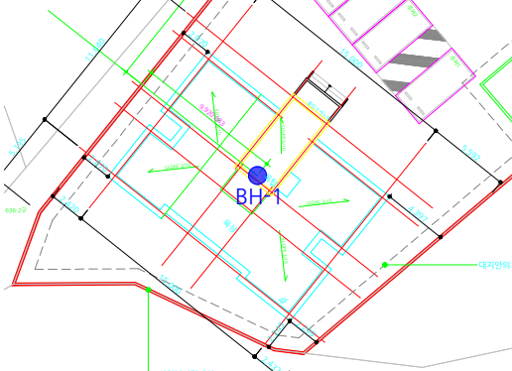 |  |  | 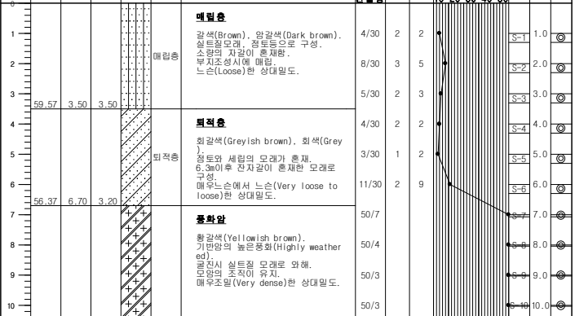

지상 페블테크 150kPa , T=500+매트1겹 A=175m2
2. | 페블테크 공법 제안
 | 페블테크 보강
 | 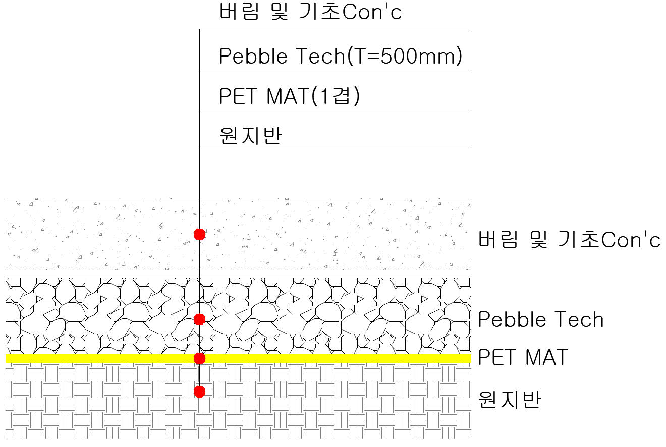 |  |  | 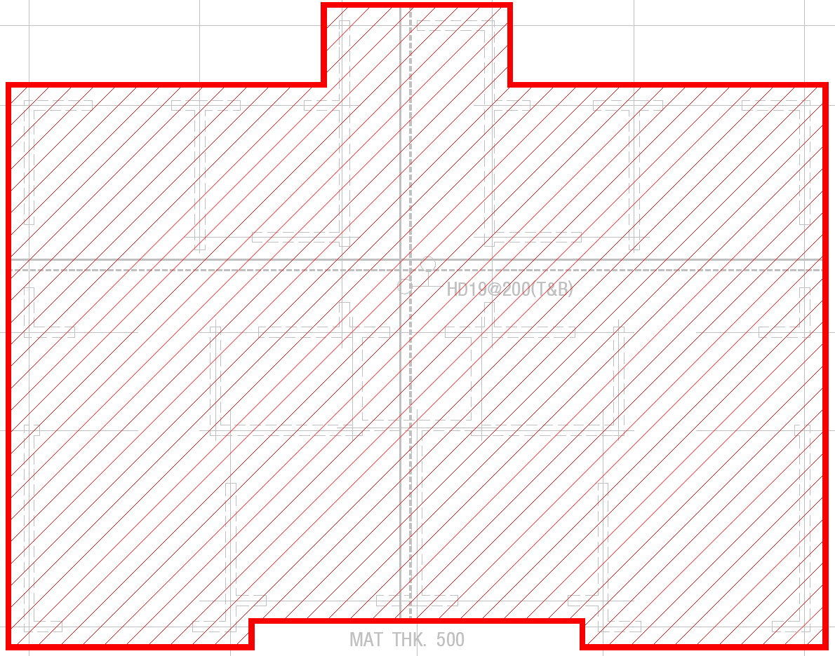
- 페블테크 치환 T= 500 mm + 매트1겹 적용시 설계하중 150 kN/㎡에 대하여 기초안정성 확보
- 페블테크 치환 상단에서 가시설 브레이싱과의 순작업공간은 3.5톤 콤비로라 H=2.3m,10톤 로라 H=3.2m이상을 확보필요
- 페블테크 치환공법 적용시 버림콘크리트 하부의 잡석 불필요
- 지반조건이 다를 경우, 페블테크의 물량은 변경될 수 있으며, 치환 깊이 재검토 필요
- 페블테크 시공을 위한 터파기는 원도급사분
#REF!

계산서인장
페블테크 지반보강 검토서
○ | 공 사 명 : | 전북 전주시 완산구 상림동 596 다세대주택 신축공사
○ | 설 계 하 중 : | 150 kN/m2
○ | 기준침하량 : | 25.4 mm
○ | 치 환 두 께 : | 페블테크 500mm + PET MAT 1겹

본 검토서는 페블테크 공법에 의한 지반보강 후의 설계하중을 검토하기 위한 목적으로 검토하였으며,

페블테크 지반보강공법에 의한 지반보강 후 지내력 검토결과 페블테크 500mm + PETMAT 1겹 적용시

 | 설계하중 150kN/m에 대하여 안전성을 확보하고 있는 것으로 검토되었음.

2025-08

 |  |  | 토질 및 기초기술사
 |  |  | 김 선 학 (인)

자격증사본


계산서 갑지
페블테크 지반보강공법 계산서
 |  |  |  |  |  |  |  |  |  | 2025-08-01
○ | 공 사 명 : | 전북 전주시 완산구 상림동 596 다세대주택 신축공사
○ | 검 토 내 용 : | 페블테크 지반보강공법 검토
○ 검 토 자 : | 검 토 자 : | 토질 및 기초기술사 김선학

 | 지내력이 부족한 지반에 지반보강 공법으로 페블테크 공법 제안

 | 기 초 형 식 |  | - 지상 150 kN/㎡
 | 기 초 하 부 지 층 |  | - N값 4/30~ 8/30의 실트질 모래
 | 건 물 규 모 |  | - 지상4층

1. | 개 요
 | 시추위치도 |  |  |  |  |  |  | 시추주상도

 | 구 분 | 지충두께 |  |  |  | 지반의 특성 |  |  |  |  | N치범위
 | 매립층 | 0 |  | ~ | 3.5 | 실트질 모래 |  |  |  |  | 4/30 | ~ | 8/30
 | 퇴적층 | 3.5 |  | ~ | 6.7 | 실트질 모래 |  |  |  |  | 4/30 | ~ | 11/30
 | 풍화암 | 6.7 |  | ~ | 15 |  |  |  |  |  | 50/7 | ~ | 50/2

 | * 지반설정정수
 | 토층 |  |  |  | 단위중량(kN/m3) |  | 점착력(kN/m2) |  | 내부마찰각(deg) |  | 변형계수(kN/m2)
 | 매립층 |  |  |  | 18 |  | 0 |  | 21 |  | 9,500
 | 퇴적층 |  |  |  | 18 |  | 0 |  | 23 |  | 10,000
 | 풍화암 |  |  |  | 20 |  | 20 |  | 30 |  | 700,000

지상1층
▶ | 페블테크 지내력 검토(전북 전주시 완산구 상림동 596 다세대주택 신축공사) - (지상1층) |  |  |  |  |  |  |  |  |  |  |  |  |  |  |  |  |  |  |  |  |  |  |  |  | 지상1층 |  |  | 3.8 | 3.9 | 0.16 | 86.4 | 46.77 | 154.8 | 22.97 |  |  |  |  |  |  |  | 하중조건 250kN/m2 은 PILE기초를 감안하여 적정 하중을 계산하였으며
 | 1.구조물 기초 일반조건 |  |  |  |  |  |  |  |  |  |  |  |  |  |  |  |  |  |  |  |  |  |  |  |  |  | ① | 도면을 참조하여 시추공번호, 기초폭, 길이, 근입깊이, 설계하중, 지하수위를 기입한다 (B5~X5) |  |  |  |  |  |  |  |  |  |  |  |  |  |  | 구조기술사의 구조안전확인서를 받아 확인해야 합니다.
 | 검토단면 |  |  |  | 기초형상 |  |  |  |  |  |  |  | 근입깊이 |  |  |  | 하중조건 |  |  |  | 지하수위 |  |  |  |  |  | ② | 지반조사서의 지반 층의 구별대로 토층 및 깊이를 기입한다. (D11~F15)
 |  |  |  |  | B(m) |  |  |  | L(m) |  |  |  | m |  |  |  | KN/㎡ |  |  |  | m |  |  |  |  |  | ③ | N치를 고려하여 토층의 단위중량을 기입한다 (K11~K15)
 | BH-1 |  |  |  | 3.8 |  |  |  | 3.9 |  |  |  | 0.16 |  |  |  | 150 |  |  |  | 2.72 |  |  |  |  |  | ④ | N치를 기반으로 아래 개략산출식으로 점착력 및 내부마찰각을 산출하여 보수적으로 기입한다. (N11~N15, R11~R15)
 |  |  |  |  |  |  |  |  |  |  |  |  |  |  |  |  |  |  |  |  |  |  |  |  |  |  | ⑤ | 주상도를 보고 옆의 표에서 깊이별 N치를 기입(BN행)한다.
 |  | 기초형식 |  |  |  | 매트기초 |  |  | THK 500 |  |  |  |  |  |  |  |  |  |  |  |  |  |  |  |  |  | ⑥ | 입력한 N치를 대입하여 적정 공식을 이용하여 변형계수를 산출한다. (BC행)
 |  |  |  |  |  |  |  |  |  |  |  |  |  |  |  |  |  |  |  |  |  |  |  |  |  |  | ⑦ | 2. 원지반 대표상수의 변형계수 값을 기입한다.(U11~U15)
 |  |  |  |  |  |  |  |  |  |  |  |  |  |  |  |  |  |  |  |  |  |  |  |  |  |  | 심도 |  | N치 |  |  | 길 이 (m) |  |  | △Z (m) | E s |  | 분류기호 | 구분 |  | Zp (m)
 |  |  |  |  |  |  |  |  |  |  |  |  |  |  |  |  |  |  |  |  |  |  |  |  |  |  |  |  |  |  |  |  |  |  |  | (tf/m2) |  |  |  |  |  |  |  | ▶ | 현장 시험 결과와 탄성 계수 (Es, qc는 Kpa 단위임. 1Kpa=0.1tf/㎡)
 | 2.원지반 현황 |  |  |  |  |  |  |  |  |  |  |  |  |  |  |  |  |  |  |  |  |  |  |  |  |  | 1.0 |  | 4 |  |  | 0.0 | ~ | 1.0 | 1.0 | 9,500 |  | SM | 매립층 |  | 0.50 |  |  | 흙의 종류 |  |  |  |  | S.P.T |  |  |  | C.P.T
 | 토층 |  | 깊이 |  |  |  | 두께 |  |  | 단위중량 |  |  | 점착력 |  | 내부마찰각 |  |  | 포아송비 |  | 변형계수 |  |  | 비고 |  |  | 분류기호 | 2.0 |  | 5 |  |  | 1.0 | ~ | 2.0 | 1.0 | 10,000 |  | SM |  |  | 1.50 |  |  | 모 래 |  |  |  |  | Es = 766N
 |  |  |  |  |  |  | m |  |  | γt (KN/m3) |  |  | C (kN/㎡) |  | Φ (°) |  |  | ν |  | E (kN/㎡) |  |  |  |  |  |  | 3.0 |  | 5 |  |  | 2.0 | ~ | 3.0 | 1.0 | 10,000 |  | SM |  |  | 2.50 |  |  |  |  |  |  |  | Es = 500( N + 15 ) |  |  |  | Es = ( 2 ~ 4)qc
 | 매립층 |  | 0.0 ~ |  | 3.5 |  | 3.5 |  |  | 18 |  |  | 0 |  | 21 |  |  | 0.4 |  | 9,500 |  |  | 실트질 모래 |  |  | SM | 4.0 |  | 4 |  |  | 3.0 | ~ | 4.0 | 1.0 | 9,500 |  | SM |  |  | 3.50 |  |  |  |  |  |  |  | Es = 18,000 + 750N |  |  |  | Es = 2( 1 + Dr2 )qc
 | 퇴적층 |  | 3.5 ~ |  | 6.7 |  | 3.2 |  |  | 18 |  |  | 0 |  | 23 |  |  | 0.38 |  | 10,000 |  |  | 실트질 모래 |  |  | SM | 5.0 |  | 3 |  |  | 4.0 | ~ | 5.0 | 1.0 | 9,000 |  | SM | 퇴적층 |  | 4.50 |  |  |  |  |  |  |  | Es = 450*N + 3900
 | 풍화암 |  | 6.7 ~ |  | 15.0 |  | 8.3 |  |  | 20 |  |  | 20 |  | 30 |  |  | 0.3 |  | 700,000 |  |  |  |  |  | WR | 6.0 |  | 11 |  |  | 5.0 | ~ | 6.0 | 1.0 | 13,000 |  | SM |  |  | 5.50 |  |  | 점토질 모래 |  |  |  |  | Es = 320( N + 15 ) |  |  |  | Es = ( 3 ~ 6 )6qc
 |  |  |  |  |  |  |  |  |  |  |  |  |  |  |  |  |  |  |  |  |  |  |  |  |  | 0 | 7.0 |  | 214 |  |  | 6.0 | ~ | 7.0 | 1.0 | 299,600 |  | SM |  |  | 6.50 |  |  | 실트질 모래 |  |  |  |  | Es = 300( N + 6 ) |  |  |  | Es = 1에서 Pc
 |  |  |  |  |  |  |  |  |  |  |  |  |  |  |  |  |  |  |  |  |  |  |  |  |  | 0 | 8.0 |  | 375 |  |  | 7.0 | ~ | 8.0 | 1.0 | 525,000 |  | WR | 풍화암 |  | 7.50 |  |  |  |  |  |  |  | Es = 530* N + 2400
 | 합계 |  |  |  |  |  | 15.00 |  |  |  |  |  |  |  |  |  |  |  |  |  |  |  |  |  |  |  | 9.0 |  | 500 |  |  | 8.0 | ~ | 9.0 | 1.0 | 700,000 |  |  |  |  | 8.50 |  |  |  |  |  |  |  | Es = 400* N
 |  |  |  |  |  |  |  |  |  |  |  |  |  |  |  |  |  |  |  |  |  |  |  |  |  |  | 10.0 |  | 500 |  |  | 9.0 | ~ | 10.0 | 1.0 | 700,000 |  |  |  |  | 9.50 |  |  | 조립질 모래 |  |  |  |  | Es = 1,000* N
 |  |  |  |  |  |  |  |  |  |  |  |  |  |  |  |  |  |  |  |  |  |  |  |  |  |  | 11.0 |  | 750 |  |  | 10.0 | ~ | 11.0 | 1.0 | 1,050,000 |  |  |  |  | 10.50 |  |  | 자갈섞인 모래 |  |  |  |  | Es = 1,200( N + 6 )
 |  |  |  |  |  |  |  |  |  |  |  |  |  |  |  |  |  |  |  |  |  |  |  |  |  |  | 12.0 |  | 750 |  |  | 11.0 | ~ | 12.0 | 1.0 | 1,050,000 |  |  |  |  | 11.50 |  |  |  |  |  |  |  | Es = (1,200~1500)* N
 |  |  |  |  |  |  |  |  |  |  |  |  |  |  |  |  |  |  |  |  |  |  |  |  |  |  | 13.0 |  | 750 |  |  | 12.0 | ~ | 13.0 | 1.0 | 1,050,000 |  |  |  |  | 12.50 |  |  |  |  |  |  |  | Es = 1500* N + 3800
 |  |  |  |  |  |  |  |  |  |  |  |  |  |  |  |  |  |  |  |  |  |  |  |  |  |  | 14.0 |  | 750 |  |  | 13.0 | ~ | 14.0 | 1.0 | 1,050,000 |  |  |  |  | 13.50 |  |  | 연약 점토 |  |  |  |  | Es = 500*( N + 15) |  |  |  | Es = ( 6 ~ 8 )qc
 |  |  |  |  |  |  |  |  |  |  |  |  |  |  |  |  |  |  |  |  |  |  |  |  |  |  | 15.0 |  | 750 |  |  | 14.0 | ~ | 15.0 | 1.0 | 1,050,000 |  |  |  |  | 14.50 |  |  | 점 토 |  |  |  |  | Ip > 30, 또는 유기질 |  |  |  | Es = ( 100 ~ 500 )Su
 |  |  |  |  |  |  |  |  |  |  |  |  |  |  |  |  |  |  |  |  |  |  |  |  |  |  | 16.0 |  | 750 |  |  | 15.0 | ~ | 16.0 | 1.0 | 1,050,000 |  |  |  |  | 15.50 |  |  |  |  |  |  |  | Ip = ( 2 ~ 4 )qc |  |  |  | Es = ( 500 ~ 1,500 )Su
 |  |  |  |  |  |  |  |  |  |  |  |  |  |  |  |  |  |  |  |  |  |  |  |  |  |  | 17.0 |  | 750 |  |  | 16.0 | ~ | 17.0 | 1.0 | 1,050,000 |  |  |  |  | 16.50 |  |  | (Su:비배수전단강도) |  |  |  |  | 1 < O.C.R < 2 |  |  |  | Es = (800 ~ 1,200)Su
 |  |  |  |  |  |  |  |  |  |  |  |  |  |  |  |  |  |  |  |  |  |  |  |  |  |  | 18.0 |  | 750 |  |  | 17.0 | ~ | 18.0 | 1.0 | 1,050,000 |  |  |  |  | 17.50 |  |  |  |  |  |  |  | O.C.R > 2 |  |  |  | Es = (1,500 ~ 2,000)Su
 |  |  |  |  |  |  |  |  |  |  |  |  |  |  |  |  |  |  |  |  |  |  |  |  |  |  | 19.0 |  | 750 |  |  | 18.0 | ~ | 19.0 | 1.0 | 1,050,000 |  |  |  |  | 18.50
 |  |  |  |  |  |  |  |  |  |  |  |  |  |  |  |  |  |  |  |  |  |  |  |  |  |  | 20.0 |  | 750 |  |  | 19.0 | ~ | 20.0 | 1.0 | 1,050,000 |  |  |  |  | 19.50
 |  |  |  |  |  |  |  |  |  |  |  |  |  |  |  |  |  |  |  |  |  |  |  |  |  |  | 21.0 |  | 750 |  |  | 20.0 | ~ | 21.0 | 1.0 | 1,050,000 |  |  |  |  | 20.50
 |  |  |  |  |  |  |  |  |  |  |  |  |  |  |  |  |  |  |  |  |  |  |  |  |  |  | 22.0 |  | 750 |  |  | 21.0 | ~ | 22.0 | 1.0 | 1,050,000 |  |  |  |  | 21.50
 |  |  |  |  |  |  |  |  |  |  |  |  |  |  |  |  |  |  |  |  |  |  |  |  |  |  | 23.0 |  | 750 |  |  | 22.0 | ~ | 23.0 | 1.0 | 1,050,000 |  |  |  |  | 22.50
 |  |  |  |  |  |  |  |  |  |  |  |  |  |  |  |  |  |  |  |  |  |  |  |  |  |  | 24.0 |  | 750 |  |  | 23.0 | ~ | 24.0 | 1.0 | 1,050,000 |  |  |  |  | 23.50
 |  |  |  |  |  |  |  |  |  |  |  |  |  |  |  |  |  |  |  |  |  |  |  |  |  |  | 25.0 |  | 750 |  |  | 24.0 | ~ | 25.0 | 1.0 | 1,050,000 |  |  |  |  | 24.50
 |  |  |  |  |  |  |  |  |  |  |  |  |  |  |  |  |  |  |  |  |  |  |  |  |  |  | 26.0 |  | 750 |  |  | 25.0 | ~ | 26.0 | 1.0 | 1,050,000 |  |  |  |  | 25.50
 |  |  |  |  |  |  |  |  |  |  |  |  |  |  |  |  |  |  |  |  |  |  |  |  |  |  | 27.0 |  | 750 |  |  | 26.0 | ~ | 27.0 | 1.0 | 1,050,000 |  |  |  |  | 26.50

 |  |  |  |  |  |  |  |  |  |  |  |  |  |  |  |  |  |  |  |  |  |  |  |  |  |  | BH-1 EL |  |  | 0 |  | 주상도상의 EL |  |  | 주상도의 현황레벨과 마감레벨이 다를 경우 절토 도는 성토해야하는데
 |  |  |  |  |  |  |  |  |  |  |  |  |  |  |  |  |  |  |  |  |  |  |  |  |  |  | GL 0 |  |  | 0 |  | 절토, 성토, 마감레벨 |  |  | 그럴 경우 주상도상의 근입깊이와 마감후의 근입깊이가 다름
 |  |  |  |  |  |  |  |  |  |  |  |  |  |  |  |  |  |  |  |  |  |  |  |  |  |  | 기초깊이 |  |  | 0.16 |  | GL 0기준 깊이 |  |  | 기초두께는 마감레벨에서의 근입깊이임
 | 3. 강도전수 산정 |  |  |  |  |  |  |  |  |  |  |  |  |  |  |  |  |  |  |  |  |  |  |  |  |  | 기초저면레벨 |  |  | -0.16
 |  |  |  |  |  |  |  |  |  |  |  |  |  |  |  |  |  |  |  |  |  |  |  |  |  |  | 근입깊이(Df) |  |  | 0.16 |  | 주상도상의 근입깊이
 | 1) | 지반의 점착력 |  |  |  |  |  |  |  |  |  |  |  |  |  |  |  |  |  |  |  |  |  |  |  |  | 수정근입깊이(Df') |  |  | 0.16 |  | 흙의 자중 계산용 |  |  | 지지력 및 침하량계산시 q1의 산출량을 계산하기 위해 Df'을 별도로 계산해야 함
 | * | 기초 하부의 N 값 |  |  |  |  | : | 5 |  | ( N < 30 )
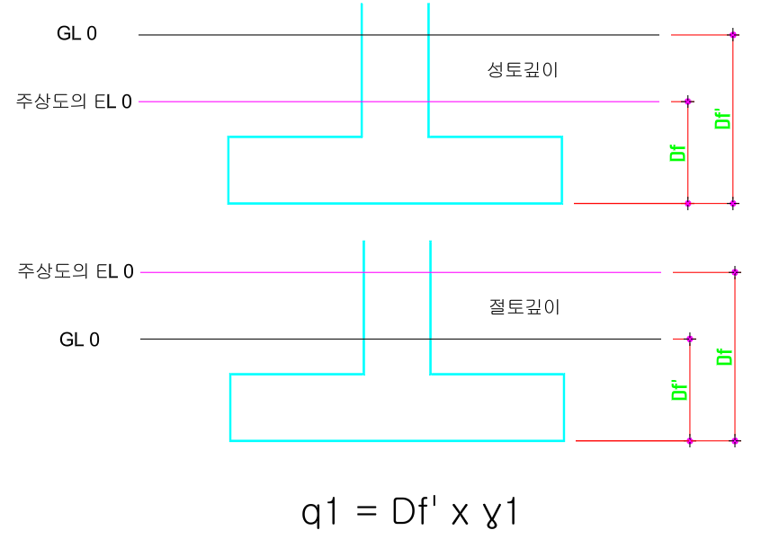
 |  | C=qu/2 |  |  | Ø=0
 |  | - | Dunham |  |  |  | qu=N/0.075 |  |  |  | = | 67 |  |  | C = |  | 33.5
 |  | - | Terzaghi-Peck |  |  |  | qu=N/0.082 |  |  |  | = | 61 |  |  | C = |  | 30.5
 |  | - | Oshaki |  |  |  | qu=40+N/0.2 |  |  |  | = | 65 |  |  | C = |  | 32.5
 |  | 매립층 |  | 의 점착력 |  |  |  |  | : | 30.5 |  | kN/m2 |  |  | (C = |  | 0 | KN/m2 으로 산입)

 | * | 기초 하부의 N 값 |  |  |  |  | : | 11 |  | ( N < 30 )
 |  | C=qu/2 |  |  | Ø=0
 |  | - | Dunham |  |  |  | qu=N/0.075 |  |  |  | = | 147 |  |  | C = |  | 73.5
 |  | - | Terzaghi-Peck |  |  |  | qu=N/0.082 |  |  |  | = | 134 |  |  | C = |  | 67
 | * | - | Oshaki |  |  |  | qu=40+N/0.2 |  |  |  | = | 95 |  |  | C = |  | 47.5
 |  | 퇴적층 |  | 의 점착력 |  |  |  |  | : | 48 |  | kN/m2 |  |  | (C = |  | 0 | KN/m2 으로 산입)

 | 2) | 지반의 내부마찰각
 |  | 기초 하부의 N 값 |  |  |  |  | : | 5 |  | ( N < 30 )
 | * | 기초하부의 내부 마찰각 |  |  |  |  |  | : | 24 |  | DEG
 |  | - | Dunham |  |  |  | Ø=√(12N+20) |  |  |  | = | 28
 |  | - | Meyerhof |  |  |  | Ø=0.25N+32.5 |  |  |  | = | 34
 |  | - | Peck |  |  |  | Ø=0.3N+27 |  |  |  | = | 29
 |  | - | Oshaki |  |  |  | Ø=√(20N+15) |  |  |  | = | 25
 |  | - | 도로교시방서 |  |  |  | Ø=√(15N+15) |  |  |  | = | 24
 |  | 매립층 |  | 의 내부마찰각 |  |  |  |  | : | 24 |  | ︒ |  |  | (Ф = |  | 21 | ︒ 으로 산입)

 |  | 기초 하부의 N 값 |  |  |  |  | : | 11 |  | ( N < 30 )
 | * | 기초하부의 내부 마찰각 |  |  |  |  |  | : | 28 |  | DEG
 |  | - | Dunham |  |  |  | Ø=√(12N+20) |  |  |  | = | 31
 |  | - | Meyerhof |  |  |  | Ø=0.25N+32.5 |  |  |  | = | 35
 |  | - | Peck |  |  |  | Ø=0.3N+27 |  |  |  | = | 30
 |  | - | Oshaki |  |  |  | Ø=√(20N+15) |  |  |  | = | 30
 |  | - | 도로교시방서 |  |  |  | Ø=√(15N+15) |  |  |  | = | 28
 |  | 퇴적층 |  | 의 내부마찰각 |  |  |  |  | : | 28 |  | ︒ |  |  | (Ф = |  | 23 | ︒ 으로 산입)

 | 3) | 페블테크의 강도 정수
 | * | 페블테크의 내부 마찰각 |  |  |  |  |  |  | Ф =45︒ 으로 산입
 |  |  |  |  |  |  |  |  | (다짐이 덜된 혼합된 깬지갈의 일반적인 내부마찰각 Ф=45︒)

 | 4) | 각 지층의 변형계수 (Es)
 | Schmertmann 제안식 (N치를 적용한 변형계수 산정)
 | 구분 |  |  | 실트/모래질 실트 |  |  |  |  | 점토질 모래 |  |  |  |  | 조립질모래 |  |  |  |  |  | 자갈질 모래/자갈
 | kN/m2 |  |  | 300( N + 6 ) |  |  |  |  | 530* N + 2400 |  |  |  |  | 500 * ( N + 15 ) |  |  |  |  |  | (1200 ~ 1500) * N
 | 비고 |  |  |  |  |  |  |  |  |  |  |  |  | 매립층,퇴적층 적용 |  |  |  |  |  | 풍화토, 풍화암 적용

 | 4. 페블테크 시공후 지반의 강도정수

 | 1) | 페블테크 시공계획
 | 구분 |  |  | 기초폭 (B) |  |  | 기초길이 (L) |  |  | 근입 깊이 Df (m) |  |  | 설계하중 P (Kpa) |  |  | 내부마찰각 Ф(︒) |  |  | 페블테크두께 Dpt (mm) |  |  |  | PET MAT |  |  |  |  | 페블테크의 두께 및 메트 겹수를 기입한다
 | 지상1층 |  |  | 3.8 |  |  | 3.9 |  |  | 0.16 |  |  | 150 |  |  | 45 |  |  | 500 |  |  |  | 1 |  |  |  |  |  |  |  |  | 500 | 1

 | 2) | 페블테크 하부지반의 작용하중(페블테크 두께에 따른 하중 감소)
 |  |  |  |  |  |  |  |  |  |  |  |  |  |  |  |  |  |  |  |  |  |  |  |  |  |  | ⑨ | α 값을 구하고 Hf / B 값을 구하여 한계깊이 Hf를 구한다.
 |  |  | P0 = | P x B x L |  |  |  |  |  | = |  | 150 |  |  | x | 3.80 |  | x | 3.90 |  |  | = | 94.5KN/㎡ |  |  |  | ⑩ | 한계깊이까지 토증을 전개하여 가중평균점착력과가중평균내부마찰각을 구한다.
 |  |  |  | (B + Z') x (L + Z') |  |  |  |  |  |  | ( 3.80 |  | + | 1.00 ) |  | x | ( 3.90 |  | + | 1.00 ) |  |  |  |  |  |  | 기초형상이 줄기초이고 B/L = 6이상일 경우 하중감소계산식이 다르게 적용되며 수식에 들어가 있음

 |  |  |  | Z' | = | 2 x Dpt x tanФ |  |  |  | = | 2 | x | 0.5 |  | x | 1 |  | = | 1.00
 |  |  |  |  |  |  |  |  |  |  |  |  |  |  |  |  |  |  |  |  | 하중감소 |  | 55.5KN/㎡

 |  | 페블테크 두께 500 치환시 하부지반에 94.5KN/㎡의 하중이 전달되어 55.5KN/㎡의 하중이 감소됨

 | 3) | 원지반 대표상수

 | 토층 |  |  | 깊이 |  |  |  | 두께 |  | 단위중량 |  |  | 점착력 |  | 가중점착력 |  | 내부마찰각 |  |  | 변형계수 |  |  | 비 고 |  |  |  | radian |  |  | 마찰각가중
 |  |  |  | m |  |  |  | m |  | KN/㎡ |  |  | KN/㎡ |  |  |  | ° |  |  | KN/㎡
 | 매립층 |  |  | 0.16 ~ |  | 3.50 |  | 3.3 |  | 18 |  |  | 0.0 |  | 0.0 |  | 21 |  |  | 9,500 |  |  |  |  |  |  | 0.3665 |  |  | 1.282
 | 퇴적층 |  |  | 3.50 ~ |  | 6.70 |  | 3.2 |  | 18 |  |  | 0.0 |  | 0.0 |  | 23 |  |  | 10,000 |  |  |  |  |  |  | 0.4014 |  |  | 1.3582
 | 풍화암 |  |  | 6.70 ~ |  | 7.70 |  | 1.0 |  | 20 |  |  | 20.0 |  | 20.0 |  | 30 |  |  | 700,000 |  |  |  |  |  |  | 0.5236 |  |  | 0.57735
 |  |  |  |  |  |  |  |  |  |  |  |  |  |  |  |  |  |  |  |  |  |  |  |  |  |  | 0 |  |  | 0
 |  |  |  |  |  |  |  |  |  |  |  |  |  |  |  |  |  |  |  |  |  |  |  |  |  |  | 0 |  |  | 0
 |  |  |  |  |  |  |  |  |  |  |  |  |  |  |  |  |  |  |  |  |  |  |  |  |  |  | 0 |  |  | 0
 | 합계 |  |  |  |  |  |  | 7.54 |  |  |  |  |  |  | 20.0 |  |  |  |  |  |  |  |  |  |  |  | Σ |  |  | 3.21755
 |  |  |  |  |  |  |  |  |  |  |  |  |  |  |  |  |  |  |  |  |  |  |  |  |  |  | 마찰각(rad) |  |  | 0.42673
 | 한계깊이 Hf = |  |  |  | 2.1 |  | B | = | 8 |  | m | 또는 한계깊이 이내 기반암이 나와 기반암 1m까지만 산정함 |  |  |  |  |  |  |  |  |  |  |  |  |  |  | 평균마찰각(rad) |  |  | 0.403 |  |  |  | rB/2C2= |  | 18 | x | 3.8 | / | 5.3 | = | 12.905660377 |  |  |  |  | r | 단위중량
 |  |  |  |  |  |  |  |  |  |  |  |  |  |  |  |  |  |  |  |  |  |  |  |  |  |  | 평균마찰각(degree) |  |  | 23.09 |  |  |  | 2C2= |  | 2 | x | 2.65 |  | = | 5.3 |  |  |  |  |  | B | 기초폭
 |  |  |  |  |  |  | 점착력 가중평균(C) |  |  |  |  |  | = |  | 20 / (7.54) |  |  |  | = | 2.65 |  |  |  |  |  |  |  |  |  |  |  |  |  |  |  |  |  |  |  |  |  |  |  |  |  |  | C2 | 하부지반 점착력
 |  |  |  |  |  |  | 내부마찰각 가중평균 |  |  |  |  |  |  |  |  |  |  |  | = | 23.09 |  |  |  |  |  |  |  |  | 1.99B | + 1.0 |  |  |  | 가중평균내부마찰각(Ф) = |  |  |  |  |  |  |  | 23.09

 | 4) | 보강지반 대표상수 |  |  |  |  |  |  |  |  |  |  |  |  |  |  |  |  |  |  |  |  |  |  |  |  |  |  |  |  |  |  |  | α = | xx |  | Hf / B = |  | 2.3 |  | 한계깊이(Hf) = |  |  | 8.7 |  | m

 | 토층 |  |  | 깊이 |  |  |  | 두께 |  | 단위중량 |  |  | 점착력 |  | 가중점착력 |  | 내부마찰각 |  |  | 변형계수 |  |  | 비 고 |  |  |  | radian |  |  | 마찰각가중
 |  |  |  | m |  |  |  | m |  | KN/㎡ |  |  | KN/㎡ |  |  |  | ° |  |  | KN/㎡
 | 페블테크 |  |  | 0.16 ~ |  | 0.66 |  | 0.0 |  | 19 |  |  | 0.0 |  | 0.0 |  | 45 |  |  | 200,000 |  |  |  |  |  |  | 0.7854 |  |  | 0
 | 매립층 |  |  | 0.66 ~ |  | 3.50 |  | 2.8 |  | 18 |  |  | 0.0 |  | 0.0 |  | 21 |  |  | 9,500 |  |  |  |  |  |  | 0.3665 |  |  | 1.0901 |  |  |  | 점착력이 없을경우 2.2로 계산
 | 퇴적층 |  |  | 3.50 ~ |  | 6.70 |  | 3.2 |  | 18 |  |  | 0.0 |  | 0.0 |  | 23 |  |  | 10,000 |  |  |  |  |  |  | 0.4014 |  |  | 1.35822
 | 풍화암 |  |  | 6.70 ~ |  | 7.70 |  | 1.0 |  | 20 |  |  | 20.0 |  | 20.0 |  | 30 |  |  | 700,000 |  |  |  |  |  |  | 0.5236 |  |  | 0.57735
 |  |  |  |  |  |  |  |  |  |  |  |  |  |  |  |  |  |  |  |  |  |  |  |  |  |  | 0 |  |  | 0
 |  |  |  |  |  |  |  |  |  |  |  |  |  |  |  |  |  |  |  |  |  |  |  |  |  |  | 0 |  |  | 0
 | 합계 |  |  |  |  |  |  | 7.04 |  |  |  |  |  |  | 20.0 |  |  |  |  |  |  |  |  |  |  |  | Σ |  |  | 3.02567
 |  |  |  |  |  |  |  |  |  |  |  |  |  |  |  |  |  |  |  |  |  |  |  |  |  |  | 마찰각(rad) |  |  | 0.42978
 |  |  |  |  |  |  | 점착력 가중평균(C) |  |  |  |  |  | = |  | 20 / (7.04) |  |  |  | = | 2.84 |  |  |  |  |  |  | 평균마찰각(rad) |  |  | 0.406
 |  |  |  |  |  |  | 내부마찰각 가중평균 |  |  |  |  |  |  |  |  |  |  |  | = | 23.26 |  |  | (DEGREE) |  |  |  | 평균마찰각(degree) |  |  | 23.26

 | 5) | 지하수영향으로 인한 단위중량 산정
 |  | 근입깊이(Df) = |  |  |  | 0.16 |  |  |  |  |  |  | 수정근입깊이(Df') =
 |  |  |  |  |  |  |  |  |  |  |  |  |  |  | 정토, 성토 등에 의해 근입깊이를 수정함

 | Dw |  |  |  |  |  |  | γ1 |  |  |  |  |  |  |  | Df

 |  |  |  |  |  |  |  |  |  | Dw
 |  |  |  |  |  |  |  |  |  |  |  |  |  |  |  |  |  |  |  |  |  |  |  | Df + B
 |  |  |  |  | B |  |  |  |  |  |  |  | B |  |  |  |  | Dw |  |  | B
 |  |  |  |  |  |  |  | γ2

 | 기초의 영향범위

 |  |  |  | CASE1 |  |  |  |  |  |  |  | CASE2 |  |  |  |  |  |  |  | CASE3

 |  | CASE1 : 기초바닥이 지하수위 아래에 위치할 경우 (Dw ≤ Df 인 경우)
 |  |  | q1 | = | γ1 ∙ Dw + γ1′ ∙ (Df - Dw) |  |  |  |  |  |  |  |  | = | 0.0 |  |  | kN/m2 |  |  |  | (기초상부)
 |  |  | γ2 | = | γ2′ | = | γ2 sat - γw |  |  |  |  |  |  | = | 0 |  |  | kN/m3 |  |  |  | (기초하부)
 |  | CASE2 : 지하수위가 기초바닥과 기초의 영향범위 사이에 위치할 경우 (Df < Dw ≤ Df + B 인 경우)
 |  |  | q1 | = | γ1 t ∙ Df |  |  |  |  |  |  |  |  | = | 2.9 |  |  | kN/m2 |  |  |  | (기초상부)
 |  |  | γ2 | = | {γ2 t ∙ (Dw - Df) + γ2′(Df + B - Dw)} / B |  |  |  |  |  |  |  |  | = | 14.7 |  |  | kN/m3 |  |  |  | (기초하부)
 |  | CASE3 : 지하수위가 기초의 영향범위(Df + B) 보다 깊게 위치할 경우 ( Dw > Df + B 인 경우)
 |  |  | q1 | = | γ1t ∙ Df |  |  |  |  |  |  |  |  | = | 0 |  |  | kN/m2 |  |  |  | (기초상부)
 |  |  | γ2 | = | γ2t |  |  |  |  |  |  |  |  | = | 0 |  |  | kN/m3 |  |  |  | (기초하부)

 |  | ∴ | q1 | = | 2.9 |  |  |  |  |  |  | γ2 | = | 14.7

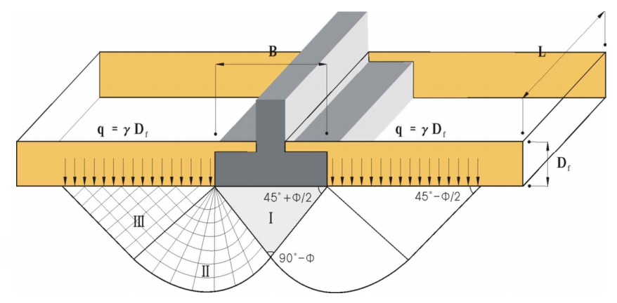

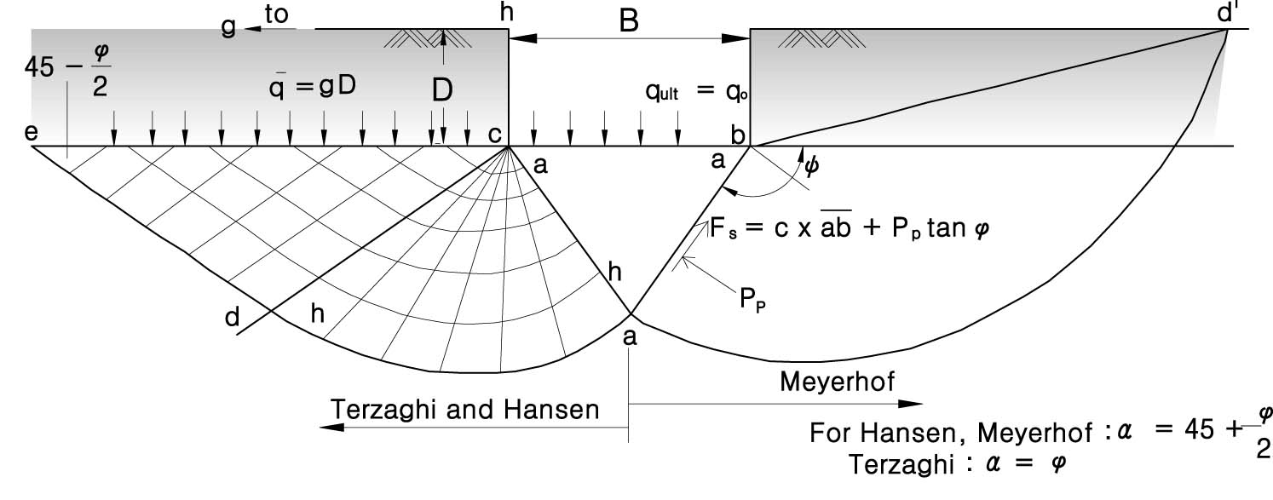

 | 5. Terzaghi의 지지력공식에 의한 지지력 계산

 | 지반의 가중평균 점착력과 가중평균내부마찰각을 산출하여 Terzaghi 극한지지력 산출공식으로 산출함

 | 원지반 |  |  |  | Nc, Nr, Nq |  |  | : | 기초의 지지력 계수 |  |  |  |  |  |  |  |  |  |  |  |  |  |  |  |  |  | ⑪ | r1, r2를 기입하여 γ1,γ2가 산출된다.(자동산출됨)
 | 내부마찰각 |  |  |  | Nc |  |  |  |  |  |  | Nr |  |  |  |  |  | Nq |  |  |  |  |  |  |  |  |  |  |  | 기초폭(B) |  | 3.8
 | 23.09 |  |  |  | 21.9 |  |  |  |  |  |  | 6.9 |  |  |  |  |  | 10.3 |  |  |  |  |  |  |  |  |  | r1 | 18 | 지하수위 |  | 2.72
 | 보강지반 |  |  |  | Nc, Nr, Nq |  |  | : | 기초의 지지력 계수 |  |  |  |  |  |  |  |  |  |  |  |  |  |  |  |  |  |  | r2 | 8 | 근입깊이(Df) |  | 0.16
 | 내부마찰각 |  |  |  | Nc |  |  |  |  |  |  | Nr |  |  |  |  |  | Nq
 | 23.26 |  |  |  | 22.2 |  |  |  |  |  |  | 7.1 |  |  |  |  |  | 10.5 |  |  |  |  |  |  |  |  |  | γ1 |  |  | 14.74 |  | Df < Dw < (B+Df) |  |  |  | 2.56 | 18 | 1.24 | 8 |  | 56 | 14.74
 |  |  |  |  |  |  |  |  |  |  |  |  |  |  |  |  |  |  |  |  |  |  |  |  |  |  |  | γ2 |  |  | 18 |  | Df > Dw |  |  |  | 3.8 | 8 |  |  |  | 30.4 | 8
 | α , β |  |  | : | 기초형식에 따른 형상계수 |  |  |  |  |  |  |  |  |  |  |  |  |  |  |  |  |  |  |  |  |  |  |  |  |  |  |  | Dw > Df + B |  |  |  | 3.8 | 18 |  |  |  | 68.4 | 18
 | 기초형식 |  |  |  |  |  | 연 속 |  |  |  | 정사각형 |  |  | 직사각형 |  |  |  | 원 형 |  |  |  | 적 용
 | 형상계수
 | α |  |  |  |  |  | 1.0 |  |  |  | 1.3 |  |  | 1+0.3B/L |  |  |  | 1.3 |  |  |  | 1.29
 | β |  |  |  |  |  | 0.5 |  |  |  | 0.4 |  |  | 0.5-0.1B/L |  |  |  | 0.3 |  |  |  | 0.40

 | 보강전 원지반의 지지력

 | 기초폭(B) |  |  |  | 기초길이(L) |  |  |  | 근잎깊이 |  |  | P |  |  | q1 |  |  | γ2 |  |  | C
 | 3.8 |  |  |  | 3.9 |  |  |  | 0.16 |  |  | 150 |  |  | 2.9 |  |  | 14.7 |  |  | 2.65
 |  |  |  |  |  |  |  |  |  |  |  |  |  |  |  |  |  |  |  |  |  |  |  |  |  |  | α, β값 자동 산출됨
 | Terzaghi 지지력 공식 (구조물기초 설계기준 해설 2009, p186)

 | Qult |  | = | αㆍcㆍNc + βㆍγ1ㆍBㆍNr + q1ㆍNq

 |  |  |  | α, β : 기초의 형상계수
 |  |  |  | B' : 하중의 편심을 고려한 기초의 유효재하 폭
 |  |  |  | c : 지반의 점착력
 |  |  |  | q : 유효상재하중
 |  |  |  | Nc , Nγ , Nq : 지지력 계수

 |  | qu | = | 1.29 |  |  | × | 2.7 |  |  | × | 21.885
 |  |  | + | 0.40 |  |  | × | 14.7 |  |  | × | 3.8 |  |  | × | 6.902
 |  |  | + | 2.9 |  |  | × | 10.330
 |  |  | = | 74.8 |  |  | + | 154.6 |  |  | + | 29.8 |  |  | = | 259.2 |  |  | (kN/m2)
 |  | qa | = | 259.2 |  |  | / | 3.0 |  |  | = | 86.4 |  |  | (kN/m2)

 | 허 용 지 지 력 |  |  |  |  |  |  |  |  |  |  |  |  |  |  |  |  | 86.4 kN/m2
 | 작 용 하 중 |  |  |  |  |  |  |  |  |  |  |  |  |  |  |  |  | 150.00 kN/m2
 | 판 정 |  |  |  |  |  |  |  |  |  |  |  |  |  |  |  |  | N.G

 | ① 페블테크 시공 후 보강지반의 지지력

 | 기초폭(B) |  |  |  | 기초길이(L) |  |  |  | 근잎깊이 |  |  | P0 |  |  | q1 |  |  | γ2 |  |  | C
 | 3.8 |  |  |  | 3.9 |  |  |  | 0.66 |  |  | 95 |  |  | 2.9 |  |  | 14.74 |  |  | 2.84

 | 1) Terzaghi 지지력 공식 (구조물기초 설계기준 해설 2009, p186)

 |  | qu | = | αㆍcㆍNc + βㆍγ1ㆍBㆍNr + q1ㆍNq

 |  |  |  | α, β : 기초의 형상계수 |  |  |  |  |  |  |  |  |  |  |  |  |  |  |  |  |  |  |  |  |  |  |  | 허용지지력 자동산출
 |  |  |  | B' : 하중의 편심을 고려한 기초의 유효재하 폭
 |  |  |  | c : 지반의 점착력
 |  |  |  | q : 유효상재하중
 |  |  |  | Nc , Nγ , Nq : 지지력 계수

 |  | qu | = | 1.29 |  |  | × | 2.8 |  |  | × | 22.152
 |  |  | + | 0.40 |  |  | × | 14.7 |  |  | × | 3.8 |  |  | × | 7.078
 |  |  | + | 2.9 |  |  | × | 10.522
 |  |  | = | 81.2 |  |  | + | 158.5 |  |  | + | 30.3 |  |  | = | 270.0 |  |  | (kN/m2)
 |  | qa | = | 270.0 |  |  | / | 3.0 |  |  | = | 90.0 |  |  | (kN/m2)

 | 2) Meyerhof 지지력 공식 (구조물기초 설계기준 해설 2009, p191)

 |  | qu | = | c ∙ Nc ∙ sc ∙ dc + q ∙ Nq ∙ sq ∙ dq + 0.5 ∙ γ ∙ B ∙ Nr ∙ sr ∙ dr

 |  | 여기서, |  | c : 지반의 점착력 (kN/m2)
 |  |  |  | B′ : 하중의 편심을 고려한 기초의 유효재하 폭 (m)
 |  |  |  | B′= B - 2eB (B : 기초의 폭, eB : 하중의 편심량)
 |  |  |  | Nc, Nr, Nq : 지지력 계수
 |  |  |  | sc, sr, sq : 기초의 형상계수
 |  |  |  | dc, dr, dq : 근입깊이 계수

 |  | ☞ 기초의 지지력계수 산정
 |  |  | Nc | = | (Nq - 1) ∙ cotφ |  |  |  |  |  |  | = | 18.370
 |  |  | Nq | = | tan2(45 + φ/2) ∙ eπ∙tanφ |  |  |  |  |  |  | = | 8.896
 |  |  | Nr | = | (Nq - 1) ∙ tan(1.4φ) |  |  |  |  |  |  | = | 5.043

 |  | ☞ 기초의 형상계수 산정
 |  |  | sc | = | 1 + 0.2Nφ ∙ (B/L) |  |  |  |  |  |  | = | 1.449 |  |  |  | (모든 φ에 대하여 적용)
 |  |  | sq | = | sr |  |  |  |  |  |  | = | 1.000 |  |  |  | (φ = 0˚ 인 경우에 대하여 적용)
 |  |  | sq | = | sr | = | 1 + 0.1Nφ ∙ (B/L) |  |  |  |  | = | 1.225 |  |  |  | (φ > 10˚ 인 경우에 대하여 적용)
 |  |  |  | 여기서, | Nφ | = | tan2(45 + φ/2) |  |  |  |  | = | 2.305

 |  | ☞ 기초의 근입깊이계수 산정
 |  |  | dc | = | 1 + 0.2√Nφ ∙ (Df/B) |  |  |  |  |  |  | = | 1.013 |  |  |  | (모든 φ에 대하여 적용)
 |  |  | dq | = | dr |  |  |  |  |  |  | = | 1.000 |  |  |  | (φ = 0˚ 인 경우에 대하여 적용)
 |  |  | dq | = | dr | = | 1 + 0.1√Nφ ∙ (Df/B) |  |  |  |  | = | 1.006 |  |  |  | (φ > 10˚ 인 경우에 대하여 적용)
 |  |  |  | 여기서, | Nφ | = | tan2(45 + φ/2) |  |  |  |  | = | 2.305

 |  | ☞ 지지력 산정
 |  |  | qu | = | 2.8 |  | × | 18.370 |  |  | × | 1.449 |  |  | × | 1.013
 |  |  |  | + | 2.9 |  | × | 8.896 |  |  | × | 1.225 |  |  | × | 1.000
 |  |  |  | + | 0.5 |  | × | 14.7 |  | × | 3.8 |  | × | 5.043 |  |  | × | 1.225 |  |  | × | 1.006
 |  |  |  | = | 76.6 |  |  | + | 31.4 |  |  | + | 174.0 |  |  | = | 282.0 |  |  | (kN/m2)
 |  |  | qa | = | 282.0 |  |  | / | 3.0 |  |  | = | 94.0 |  |  | (kN/m2)

 | 3) 경험에 의한 지지력 공식 (구조물기초 설계기준 해설 2009, p216)

 |  | qa | = | 경험적 방법에 의한 지지력 산정은 "표 2. 확대기초의 지지력 경험치"를 이용하였다.
 |  |  | = | 150.0 |  |  | + | 16.5
 |  |  | = | 166.5 |  |  | (kN/m2)

 |  | 표 2. 확대기초의 지지력 경험치(U. S. Navy, 1982)
 |  | 지 지 층 |  |  |  |  |  |  |  |  |  | 현장연경도 |  |  |  | 허용지지력(kN/m2)
 |  |  |  |  |  |  |  |  |  |  |  |  |  |  |  | 범 위 |  |  |  |  |  |  | 추천값
 |  | 입도분포가 양호한 세립토 모래자갈의 혼합물 : 빙하 퇴적물, 하드팬(hardpan), 점성토 섞인 자갈 (GW-GC, SC) |  |  |  |  |  |  |  |  |  | 매우 조밀 |  |  |  | 800 |  |  | ~ | 1,200 |  |  | 1,000

 |  | 자갈, 자갈 - 모래 혼합물, 호박돌 - 자갈 혼합물 (GW, GP, SW, SP) |  |  |  |  |  |  |  |  |  | 매우 조밀 |  |  |  | 600 |  |  | ~ | 1,000 |  |  | 700
 |  |  |  |  |  |  |  |  |  |  |  | 중간 조밀 |  |  |  | 400 |  |  | ~ | 700 |  |  | 500
 |  |  |  |  |  |  |  |  |  |  |  | 느 슨 |  |  |  | 200 |  |  | ~ | 600 |  |  | 300
 |  | 입자가 굵거나 중간 정도의 모래, 자갈이 약간 섞인 모래 (SW, SP) |  |  |  |  |  |  |  |  |  | 매우 조밀 |  |  |  | 400 |  |  | ~ | 600 |  |  | 400
 |  |  |  |  |  |  |  |  |  |  |  | 중간 조밀 |  |  |  | 200 |  |  | ~ | 400 |  |  | 300
 |  |  |  |  |  |  |  |  |  |  |  | 느 슨 |  |  |  | 100 |  |  | ~ | 300 |  |  | 150
 |  | 가는 모래, 실트질이나 점토질 중간정도 입도나 굵은 모래(SW, SM, SC) |  |  |  |  |  |  |  |  |  | 매우 조밀 |  |  |  | 300 |  |  | ~ | 500 |  |  | 300
 |  |  |  |  |  |  |  |  |  |  |  | 중간 조밀 |  |  |  | 200 |  |  | ~ | 400 |  |  | 250
 |  |  |  |  |  |  |  |  |  |  |  | 느 슨 |  |  |  | 100 |  |  | ~ | 300 |  |  | 150
 |  | 균질한 점토, 모래질이나 실트질 점토 |  |  |  |  |  |  |  |  |  | 굳 음 |  |  |  | 300 |  |  | ~ | 600 |  |  | 400
 |  |  |  |  |  |  |  |  |  |  |  | 중간 굳음 |  |  |  | 100 |  |  | ~ | 300 |  |  | 200
 |  |  |  |  |  |  |  |  |  |  |  | 느슨함 |  |  |  | 50 |  |  | ~ | 100 |  |  | 50
 |  | 실트, 모래질 실트, 점토질 실트, 교호된(varved) 실트-점토-세사층 |  |  |  |  |  |  |  |  |  | 매우 굳음 |  |  |  | 200 |  |  | ~ | 400 |  |  | 300
 |  |  |  |  |  |  |  |  |  |  |  | 중간 굳음 |  |  |  | 100 |  |  | ~ | 300 |  |  | 150
 |  |  |  |  |  |  |  |  |  |  |  | 연 함 |  |  |  | 50 |  |  | ~ | 100 |  |  | 50
 |  | 주) 1. 연한 암반이나 사질토 지반에서 기초는 인접 최저 지표고로부터 최소 0.5m 근입되어야 한다. 2. 상기에서 연한 암반이나 사질토 지반에서는 규정한 최소 근입깊이(0.5m)로부터 근입깊이가 0.3m 증가할 때마다 공칭 경험값의 5%할증하여 사용한다.

 |  | ☞ | 지지층 토층종류 |  |  |  |  |  | : | 매립층 |  |  | SM
 |  | ☞ | 지지층 선단N치 |  |  |  |  |  | : | 5 N |  |  |  |  |  |  |  |  |  |  |  |  |  |  |  |  | Df + 0.5B 깊이에서의 N값
 |  | ☞ | 기본 지지력 |  |  |  |  |  | : | 150.0 |  |  | (kN/m2)
 |  | ☞ | 근입깊이 |  |  |  |  |  | : | 0.66 |  |  | (m)
 |  | ☞ | 할증을 고려하는 근입깊이 |  |  |  |  |  | : | 0.66 |  |  | (m)
 |  | ☞ | 지지력 할증치
 |  |  | = | 150.0 |  |  | × ( | 0.7 |  | - | 0.0 |  | ) / | 0.3 |  | × | 0.05 |  | = | 16.5 |  |  | (kN/m2)
 |  | ☞ | 할증을 고려한 기초의 허용지지력
 |  |  | = | 150.0 |  |  | + | 16.5 |  |  | = | 166.5 |  |  | (kN/m2)

 | ② 보강재 적용시 허용지지력 산정

 | 1) Use of Reinforced Soil Foundation(RSF) to Support Shallow Foundation
 |  | (FHWA/LA.08/424참조)

 |  | qu(R) |  | = | qu(UR) + ΔqT
 |  | 여기서, |  | qu(R) : 보강재 설치 시 극한지지력(kN/m2) |  |  |  |  |  |  |  |  |  | 보강재극한인장강도 Tu |  |  |  |  |  | 150 |  | kN/m
 |  |  |  | qu(UR) : 원지반 극한지지력(kN/m2) |  |  |  |  |  |  |  |  |  | 보강재허용인장강도 Ta=Tu/2 |  |  |  |  |  | 75 |  | kN/m
 |  |  |  | ΔqT : 보강재의 인장력에 의해 증가된 지지력(kN/m2)

 |  |  |  | rT | =

 |  |  |  |  |  |  |  |  |  |  |  |  |  |  |  |  |  |  |  |  |  |  |  |  |  |  |  |  |  |  | = | 4.965

 |  |  |  |  |  |  |  |  |  |  |  |  |  |  |  |  |  |  |  |  |  |  |  |  |  |  |  |  |  |  | = | 2.2968156298

 |  |  |  |  |  |  |  | = | 1.9 |  | × | tan( 45 - |  |  | 45.0 / 2 ) |  |  | = | 0.787

 |  |  |  | Hf | = |  |  |  |  |  |  |  |  |  |  | = | 11.404

 |  |  | i | = | 1 | , |  |  |  | = | 0.5 |  | + | ( 1 | - | 1 ) | × | 0.5 |  | = | 0.5 |  |  |  |  | 매트 개수에 따른 값 지정
 |  |  |  | rT | = |  |  |  |  |  |  |  |  | = | 0.891 |  |  |  |  |  |  |  |  |  |  | ex) 매트 1개 일경우 1 0 0
 |  |  |  |  |  |  |  |  |  |  |  |  |  |  |  |  |  |  |  |  |  |  |  |  |  | ex) 매트 1개 일경우 1 2 0
 |  |  |  | rT | = |  |  |  |  |  |  |  |  | = | 0.478 |  |  |  |  |  |  |  |  |  |  | ex) 매트 3개 일경우 1 2 3

 |  |  |  | ΔqT(1) = |  |  |  |  |  |  |  |  | = | 12 | × | 75 | × | 0.5 |  | × | 0.891
 |  |  |  |  |  |  |  |  |  |  |  |  |  |  |  |  | 14.44 |  |  |  |  |  |  |  |  | 기초폭이 2m미만일 경우 과대값이 산출되므로 10으로 나눔. 계산식에 반영되어 있음
 |  |  |  |  |  |  |  |  |  |  |  |  | = | 27.8 |  |  | (kN/m2)

 |  |  | i | = | 0 | , |  |  |  | = | 0.5 |  | + | ( | - | 1 ) | × | 0.5 |  | = | 0.0
 |  |  |  | rT | = |  |  |  |  |  |  |  |  | = | 1.000

 |  |  |  | rT | = |  |  |  |  |  |  |  |  | = | 0.500

 |  |  |  | ΔqT(2) = |  |  |  |  |  |  |  |  | = | 12 | × | 75 | × | 0.0 |  | × | 1.000
 |  |  |  |  |  |  |  |  |  |  |  |  |  |  |  |  | 14.44
 |  |  |  |  |  |  |  |  |  |  |  |  | = | 0.0 |  |  | (kN/m2)

 |  |  | i | = | 0 | , |  |  |  | = | 0.5 |  | + | ( | - | 1 ) | × | 0.5 |  | = | 0.0
 |  |  |  | rT | = |  |  |  |  |  |  |  |  | = | 1.000

 |  |  |  | rT | = |  |  |  |  |  |  |  |  | = | 0.500

 |  |  |  | ΔqT(2) = |  |  |  |  |  |  |  |  | = | 12 | × | 75 | × | 0.0 |  | × | 1.000
 |  |  |  |  |  |  |  |  |  |  |  |  |  |  |  |  | 14.44
 |  |  |  |  |  |  |  |  |  |  |  |  | = | 0.0 |  |  | (kN/m2)

 |  |  |  | ΔqT | = | ΔqT(1) |  | + | ΔqT(2) |  | + | ΔqT(3) |  |  |  |  | = | 27.8 |  |  | (kN/m2)

 |  |  |  | ΔqT (a) |  | = | ΔqT | ÷ | F.S | = | 27.8 |  |  | ÷ | 3 |  | = | 9.3 |  |  | (kN/m2)

 | ∴ 허용지지력 산정결과

 | 구분 |  |  | 이론적 방법에 의한 지지력 |  |  |  |  |  |  |  |  | 보강시 증가 지지력(ΔqT) |  |  | 허용지지력 |  |  | 페블테크하부 작용하중 |  |  | 검토결과
 |  |  |  | Terzaghi |  |  | Meyerhof |  |  | 경험에 의한 지지력
 | 평상시 |  |  | 90.0 |  |  | 94.0 |  |  | 166.5 |  |  | 9.3 |  |  | 99.3 |  |  | 94.5 |  |  | 안 정

 | 허 용 지 지 력 |  |  |  |  |  |  |  |  |  |  |  |  |  |  |  |  | 99.3 kN/m2
 | 페블테크하부 작용하중 |  |  |  |  |  |  |  |  |  |  |  |  |  |  |  |  | 94.50 kN/m2
 | 판 정 |  |  |  |  |  |  |  |  |  |  |  |  |  |  |  |  | O.K

 | 6. 침하량 계산

 | 1) Schmertmann의 제안식 (구조물기초 설계기준해설 2009, p252)

 |  |  | S | = | C1 ∙ C2 ∙ Δq ∙ Σ (Iz ∙ Δz / Es)

 |  |  | 여기서, |  | C1 | : 기초 근입깊이에 대한 보정계수
 |  |  |  |  | C2 | : 지반의 Creep에 대한 보정계수
 |  |  |  |  | Δq | : 기초에 작용하는 순하중(kN/m2)
 |  |  |  |  | Δz | : 각 토층의 두께(m)
 |  |  |  |  | IZ | : 변형영향계수
 |  |  |  |  | Es | : 탄성계수(kN/m2)
 |  |  | ☞ 기초하중에 의하여 침하가 발생하는 최대영향심도 산정
 |  |  |  | zf0 | = | 2B, L/B = 1일 경우
 |  |  |  | zf0 | = | 4B, L/B = 10일 경우
 |  |  |  | zf0 | = | {2 + 0.222(L/B - 1)} ∙ B , 1 < L/B < 10일 경우
 |  |  |  | 여기서, |  | 기초바닥에서의 영향계수, |  |  |  |  |  | Izo | = | 0.1 + 0.0111(L/B - 1)
 |  |  |  |  |  | 최대 변형영향계수 심도, |  |  |  |  |  | zfp | = | 0.5 + 0.0555(L/B - 1)
 |  |  |  |  |  | 최대 변형영향계수 값, |  |  |  |  |  | Izp | = | 0.5 + 0.1√(Δq/σvp′)

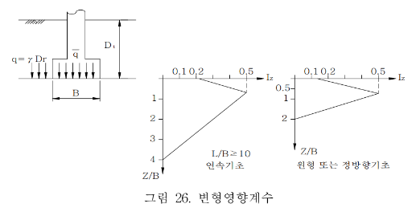
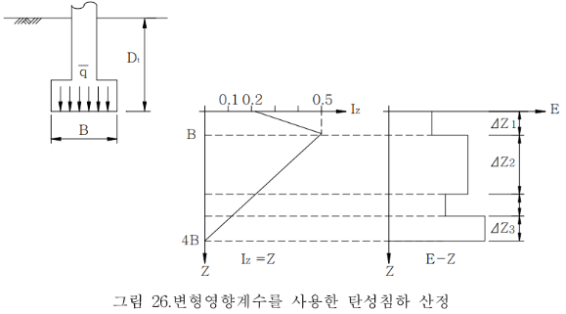

 | 보강전 원지반의 침하량

 | 기초폭(B) |  |  | 기초길이 (L) |  |  |  | 근잎깊이(Df) |  |  |  | q0 |  |  |  | q1 |  |  | C1 |  |  | C2
 | 3.8 |  |  | 3.9 |  |  |  | 0.2 |  |  |  | 150 |  |  |  | 2.9 |  |  | 0.99 |  |  | 1.44

 | 깊 이 (m) |  |  | 두께 |  | 기초하부로부터층 중심깊이 |  |  | 변형계수 |  |  | 변형영향계수 |  | 원지반의 변형량 |  |  |  |  |  |  |  |  |  |  |  |  | ⑫ | 근입깊이에서부터 한계깊이까지 길이를 수정 산입하고 Zp값을 손본다 (이후 자동계산)
 |  |  |  |  |  |  |  |  |  |  |  |  |  |  |  |  |  |  |  |  |  |  |  |  |  |  |  |  |  |  |  |  | m≥10 | 1<m<10 | m≥10 |  | 1<m<10 |  |  |  |  | N치-주상도 입력
 |  |  |  | △Z (m) |  | Zp (m) |  |  | Es |  |  | Iz |  | (Iz/Es)*ΔZ |  |  |  |  |  |  |  |  |  |  |  |  | 길 이 (m) |  |  | △Z (m) |  | E s | 평균 I z | 평균 I z | I z | ㆍ△Z | I z | ㆍ△Z |  | Zp (m) |  | 심도 |  | N치
 |  |  |  |  |  |  |  |  |  |  |  |  |  |  |  |  |  |  |  |  |  |  |  |  |  |  |  |  |  |  |  | (tf/m2) |  |  | Es |  | Es
 | 0.16 | ~ | 1.00 | 0.8 |  | 0.42 |  |  | 9500 |  |  | 0.210 |  | 0.0000186 |  |  |  |  |  |  |  |  |  |  |  |  | 0.2 | ~ | 1.0 | 0.8 |  | 9,500 | 0.257 | 0.210 | 0.0000186 |  | 0.0000228 |  | N | 0.42 |  | 1.0 |  | 4
 | 1.00 | ~ | 2.00 | 1.0 |  | 1.34 |  |  | 10000 |  |  | 0.453 |  | 0.0000453 |  |  |  |  |  |  |  |  |  |  |  |  | 1.0 | ~ | 2.0 | 1.0 |  | 10,000 | 0.383 | 0.453 | 0.0000453 |  | 0.0000383 |  |  | 1.34 |  | 2.0 |  | 5
 | 2.00 | ~ | 3.00 | 1.0 |  | 2.34 |  |  | 10000 |  |  | 0.556 |  | 0.0000556 |  |  |  |  |  |  |  |  |  |  |  |  | 2.0 | ~ | 3.0 | 1.0 |  | 10,000 | 0.520 | 0.556 | 0.0000556 |  | 0.0000520 |  |  | 2.34 |  | 3.0 |  | 5
 | 3.00 | ~ | 4.00 | 1.0 |  | 3.34 |  |  | 9500 |  |  | 0.450 |  | 0.0000473 |  |  |  |  |  |  |  |  |  |  |  |  | 3.0 | ~ | 4.0 | 1.0 |  | 9,500 | 0.657 | 0.450 | 0.0000473 |  | 0.0000692 |  |  | 3.34 |  | 4.0 |  | 4
 | 4.00 | ~ | 5.00 | 1.0 |  | 4.34 |  |  | 9000 |  |  | 0.343 |  | 0.0000382 |  |  |  |  |  |  |  |  |  |  |  |  | 4.0 | ~ | 5.0 | 1.0 |  | 9,000 | 0.686 | 0.343 | 0.0000382 |  | 0.0000762 |  |  | 4.34 |  | 5.0 |  | 3
 | 5.00 | ~ | 6.00 | 1.0 |  | 5.34 |  |  | 13000 |  |  | 0.237 |  | 0.0000183 |  |  |  |  |  |  |  |  |  |  |  |  | 5.0 | ~ | 6.0 | 1.0 |  | 13,000 | 0.623 | 0.237 | 0.0000183 |  | 0.0000479 |  |  | 5.34 |  | 6.0 |  | 11
 | 6.00 | ~ | 7.00 | 1.0 |  | 6.34 |  |  | 299600 |  |  | 0.131 |  | 0.0000004 |  |  |  |  |  |  |  |  |  |  |  |  | 6.0 | ~ | 7.0 | 1.0 |  | 299,600 | 0.560 | 0.131 | 0.0000004 |  | 0.0000019 |  |  | 6.34 |  | 7.0 |  | 214
 | 7.00 | ~ | 8.00 | 1.0 |  | 7.34 |  |  | 525000 |  |  | 0.025 |  | 0.0000000 |  |  |  |  |  |  |  |  |  |  |  |  | 7.0 | ~ | 8.0 | 1.0 |  | 525,000 | 0.497 | 0.025 | 0.0000000 |  | 0.0000009 |  |  | 7.34 |  | 8.0 |  | 375
 | 8.00 | ~ | 9.00 | 1.0 |  | 8.34 |  |  | 700000 |  |  | -0.081 |  | 0.0000000 |  |  |  |  |  |  |  |  |  |  |  |  | 8.0 | ~ | 9.0 | 1.0 |  | 700,000 | 0.433 | (0.081) | 0.0000000 |  | 0.0000006 |  |  | 8.34 |  | 9.0 |  | 500
 |  |  |  |  |  |  |  |  |  |  |  |  |  |  |  |  |  |  |  |  |  |  |  |  |  |  | 9.0 | ~ | 10.0 | 1.0 |  | 700,000 | 0.370 | (0.187) | 0.0000000 |  | 0.0000005 |  |  | 9.34 |  | 10.0 |  | 500
 |  |  |  |  |  |  |  |  |  |  |  |  |  |  |  |  |  |  |  |  |  |  |  |  |  |  | 10.0 | ~ | 11.0 | 1.0 |  | 1,050,000 | 0.307 | (0.293) | 0.0000000 |  | 0.0000003 |  |  | 10.34 |  | 11.0 |  | 750
 |  |  |  |  |  |  |  |  |  |  |  |  |  |  |  |  |  |  |  |  |  |  |  |  |  |  | 11.0 | ~ | 12.0 | 1.0 |  | 1,050,000 | 0.244 | (0.399) | 0.0000000 |  | 0.0000002 |  |  | 11.34 |  | 12.0 |  | 750
 |  |  |  |  |  |  |  |  |  |  |  |  |  |  |  |  |  |  |  |  |  |  |  |  |  |  | 12.0 | ~ | 13.0 | 1.0 |  | 1,050,000 | 0.181 | (0.505) | 0.0000000 |  | 0.0000002 |  |  | 12.34 |  | 13.0 |  | 750
 |  |  |  |  |  |  |  |  |  |  |  |  |  |  |  |  |  |  |  |  |  |  |  |  |  |  | 13.0 | ~ | 14.0 | 1.0 |  | 1,050,000 | 0.117 | (0.611) | 0.0000000 |  | 0.0000001 |  |  | 13.34 |  | 14.0 |  | 750
 |  |  |  |  |  |  |  |  |  |  |  |  |  |  |  |  |  |  |  |  |  |  |  |  |  |  | 14.0 | ~ | 15.0 | 1.0 |  | 1,050,000 | 0.054 | (0.717) | 0.0000000 |  | 0.0000001 |  |  | 14.34 |  | 15.0 |  | 750
 |  |  |  |  |  |  |  |  |  |  |  |  |  |  |  |  |  |  |  |  |  |  |  |  |  |  | 15.0 | ~ | 16.0 | 1.0 |  | 1,050,000 | (0.009) | (0.823) | 0.0000000 |  | 0.0000000 |  |  | 15.34 |  | 16.0 |  | 750
 |  |  |  |  |  |  |  |  |  |  |  |  |  |  |  |  |  |  |  |  |  |  |  |  |  |  | 16.0 | ~ | 17.0 | 1.0 |  | 1,050,000 | (0.072) | (0.929) | 0.0000000 |  | 0.0000000 |  |  | 16.34 |  | 17.0 |  | 750
 |  |  |  |  |  |  |  |  |  |  |  |  |  |  |  |  |  |  |  |  |  |  |  |  |  |  | 17.0 | ~ | 18.0 | 1.0 |  | 1,050,000 | (0.135) | (1.035) | 0.0000000 |  | 0.0000000 |  |  | 17.34 |  | 18.0 |  | 750
 |  |  |  |  |  |  |  |  |  |  |  |  |  |  |  |  |  |  |  |  |  |  |  |  |  |  | 18.0 | ~ | 19.0 | 1.0 |  | 1,050,000 | (0.198) | (1.141) | 0.0000000 |  | 0.0000000 |  |  | 18.34 |  | 19.0 |  | 750
 |  |  |  |  |  |  |  |  |  |  |  |  |  |  |  |  |  |  |  |  |  |  |  |  |  |  | 19.0 | ~ | 20.0 | 1.0 |  | 1,050,000 | (0.262) | (1.247) | 0.0000000 |  | 0.0000000 |  |  | 19.34 |  | 20.0 |  | 750
 |  |  |  |  |  |  |  |  |  |  |  |  |  |  |  |  |  |  |  |  |  |  |  |  |  |  | 20.0 | ~ | 21.0 | 1.0 |  | 1,050,000 | (0.325) | (1.353) | 0.0000000 |  | 0.0000000 |  |  | 20.34 |  | 21.0 |  | 750
 |  |  |  |  |  |  |  |  |  |  |  |  |  |  |  |  |  |  |  |  |  |  |  |  |  |  | 21.0 | ~ | 22.0 | 1.0 |  | 1,050,000 | (0.388) | (1.460) | 0.0000000 |  | 0.0000000 |  |  | 21.34 |  | 22.0 |  | 750
 |  |  |  |  |  |  |  |  |  |  |  |  |  |  |  |  |  |  |  |  |  |  |  |  |  |  | 22.0 | ~ | 23.0 | 1.0 |  | 1,050,000 | (0.451) | (1.566) | 0.0000000 |  | 0.0000000 |  |  | 22.34 |  | 23.0 |  | 750
 |  |  |  |  |  |  |  |  |  |  |  |  |  |  |  |  |  |  |  |  |  |  |  |  |  |  | 23.0 | ~ | 24.0 | 1.0 |  | 1,050,000 | (0.514) | (1.672) | 0.0000000 |  | 0.0000000 |  |  | 23.34 |  | 24.0 |  | 750
 |  |  |  |  |  |  |  |  |  |  |  |  |  |  |  |  |  |  |  |  |  |  |  |  |  |  | 24.0 | ~ | 25.0 | 1.0 |  | 1,050,000 | (0.577) | (1.778) | 0.0000000 |  | 0.0000000 |  |  | 24.34 |  | 25.0 |  | 750
 |  |  |  |  |  |  |  |  |  |  |  | ∑ = |  | 0.0002237 |  |  |  |  |  |  |  |  |  |  |  |  | 25.0 | ~ | 26.0 | 1.0 |  | 1,050,000 | (0.641) | (1.884) | 0.0000000 |  | 0.0000000 |  |  | 25.34 |  | 26.0 |  | 750
 |  |  |  |  |  |  |  |  |  |  |  |  |  |  |  |  |  |  |  |  |  |  |  |  |  |  |  |  | 27.0 |  |  | 1,050,000 |  |  |  |  |  |  | N | 25.84 |  | 27.0 |  | 750
 |  | 침하량 계산 |  |  |  |  |  |  |  |  |  |  |  |  |  |  |  |  |  |  |  |  |  |  |  |  |  |  |  |  |  |  |  | ∑ | 0.0002237 |  | 0.0003112
 |  | Si | = | C1 |  | × | C2 |  | × | (q'-q) |  | × | ∑ | × | (Iz | / | Es | ) | × | △Z
 |  | Si | =( | 0.99 |  | × | 1.44 |  | × | 147.1 |  | × | 0.000224 ) X |  |  |  | 1000 |  | = | 46.77 |  |  | mm

 |  |  | C1 | = | 1 |  | - | 0.5 |  | ( | q' |  |  |  |  | ) |  | q' | = | 2.88 |  |  | kN/m2
 |  |  |  |  |  |  |  |  |  |  | q |  | - | q' |  |  |  | q | = | 150 |  |  | kN/m2 |  |  |  | ⑬ | Aj361셀에 근입깊이를 기입하면 자동 계산되며 그래프의 데이터볌위를 편집하여 그래프를 수정한다.
 |  |  |  |  | 1 |  | - | 0.5 |  | ( | 2.88 |  |  |  |  | ) |  |  | = | 0.99 |  |  | kN/m2 |  |  |  |  |  |  |  |  | L/B=0.97
 |  |  |  |  |  |  |  |  |  |  | 150 |  | - | 2.88 |  |  |  |  |  |  |  |  |  |  |  |  |  |  |  |  |  | square or circle | z | Iz | Slope | Intcp
 |  |  | C2 | = | 1 |  | + | 0.2 |  |  | log |  | ( | 30 |  |  | ) |  | = | 1.44 |  |  |  |  |  |  |  |  |  |  |  | 0 | 0.40 | 0.10 | 0.16 | 0.04
 |  |  |  |  |  |  |  |  |  |  |  |  |  | 0.1 |  |  |  |  |  |  |  |  |  |  |  |  |  |  |  |  |  | 0.5B | 2.9 | 0.50 | -0.10 | 0.78
 |  |  |  |  |  |  |  |  |  |  |  |  |  |  |  |  |  |  |  |  |  |  |  |  |  |  |  |  |  |  |  | 2.0B | 8.00 | 0.00
 | 침 하 량 |  |  |  |  |  |  |  |  |  |  |  |  |  |  |  |  | 46.77 mm |  |  |  |  |  |  |  |  |  |  |  |  |  | 1<m<10 | z | Iz | Slope | Intcp
 | 허 용 침 하 량 |  |  |  |  |  |  |  |  |  |  |  |  |  |  |  |  | 25.00 mm |  |  |  |  |  |  |  |  |  |  |  |  |  | 0 | 0.16 | 0.100 | 0.26 | 0.10 |  |  |  |  | 0.100 | 최소값
 | 판 정 |  |  |  |  |  |  |  |  |  |  |  |  |  |  |  |  | N.G |  |  |  |  |  |  |  |  |  |  |  |  |  | 0.50B | 2.07 | 0.60 | -0.11 | 0.80 |  |  |  | 2.06555 | 0.602 | 최대값
 |  |  |  |  |  |  |  |  |  |  |  |  |  |  |  |  |  |  |  |  |  |  |  |  |  |  |  |  |  |  |  | 1.99B | 7.74 | 0.00 |  |  |  |  |  | 1.91
 | 페블테크 보강후 보강지반의 침하량 |  |  |  |  |  |  |  |  |  |  |  |  |  |  |  |  |  |  |  |  |  |  |  |  |  |  |  |  |  |  | m≥10 | z | Iz | Slope | Intcp
 |  |  |  |  |  |  |  |  |  |  |  |  |  |  |  |  |  |  |  |  |  |  |  |  |  |  |  |  |  |  |  | 0 | 0.16 | 0.20 | 0.14 | 0.20 |  |  |  | 0.2
 | * | 보강지반의 총침하량(Si) = 페블테크의 침하량(Spt) + 원지반의 침하량 (S0) |  |  |  |  |  |  |  |  |  |  |  |  |  |  |  |  |  |  |  |  |  |  |  |  |  |  |  |  |  | 1.0B | 3.96 | 0.72 | -0.06 | 0.96 |  |  |  | 4.0 | 0.720
 |  | 페블테크의 침하량 |  |  |  |  |  |  |  |  |  |  |  |  |  |  |  |  |  |  |  |  |  |  |  |  |  |  |  |  |  | 4.0B | 15.36 | 0.00 |  |  |  |  |  | 3.8
 | Spt |  | = | σ * Hpt |  |  |  |  |  |  |  |  |  | Ea | = | E * ( 1 - υ )
 |  |  |  | Ea |  |  |  |  |  |  |  |  |  |  |  | ( 1 + υ ) * ( 1 - 2υ )

 |  | 명칭 |  |  |  | 두께 Hpt (mm) |  |  | PET MAT |  |  | 탄성계수 E (KN/m2) |  |  |  |  | 포아송비 υ |  |  | 기초하부접지응력 σ (KN/m2) |  |  |  |  |  |  |  | 탄성계수 E (KN/m2) |  |  |  |  |  | 포아송비 υ
 |  | 페블테크 |  |  |  | 500 |  |  | 1 |  |  | 200,000 |  |  |  |  | 0.30 |  |  | 150 |  |  |  |  |  |  |  | 200,000 |  |  |  |  |  | 0.30

 | Ea |  | = | E * ( 1 - υ ) |  |  |  |  | = | 200,000 |  |  | * | ( | 1 | - | 0.3 |  |  | ) | = | 269,231
 |  |  |  | ( 1 + υ ) * ( 1 - 2υ ) |  |  |  |  |  | ( | 1 | + | 0.30 |  | )* ( | 1 | - | 0.6 |  | )
 | Sps |  | = | σ * Hpt |  |  |  | = |  | 150.00 |  |  | * | 500 |  |  | = |  | 0.28 |  | mm
 |  |  |  | Ea |  |  |  |  |  | 269,231

 | 1) Schmertmann의 제안식 (구조물기초 설계기준해설 2009, p252)

 |  | 페블테크 하부 원지반의 침하량
 |  | S0 | = | C1 ∙ C2 ∙ Δq ∙ Σ (Iz ∙ Δz / Es)

 | 기초폭(B) |  |  | 기초길이 (L) |  |  | 근잎깊이(D'f ) |  |  |  | q0 |  | q'0 |  |  | q' |  |  | C1 |  |  | C2
 | 3.8 |  |  | 3.9 |  |  | 0.66 |  |  |  | 150 |  | 94.5 |  |  | 11.9 |  |  | 0.93 |  |  | 1.44
 |  |  |  |  |  |  |  |  |  |  |  |  |  |  |  |  |  |  |  |  |  |  |  |  |  |  | ⑭ | 페블테크의 두께만큼 기초두께가 연장된 걸로 보고 근입깊이를 수정(자동계산됨)하여 길이를 수정하고 Zp값을 손보면 침하량이 자동계산된다.
 | 깊이 |  |  | 두께 |  | 기초하부로부터 층 중심깊이 |  |  | 변형계수 |  |  | 변형 영향계수 |  | 보강지반의 변형량
 |  |  |  |  |  |  |  |  |  |  |  |  |  |  |  |  |  |  |  |  |  |  |  |  |  |  |  |  |  |  |  |  | m≥10 | 1<m<10 | 1<m<10 |  | m≥10 |  |  |  |  | N치-주상도 입력 |  |  |  |  | m≥10 | 1<m<10
 |  |  |  | △Z (m) |  | Zp (m) |  |  | Es |  |  | Iz |  | (Iz/Es)*ΔZ |  |  |  |  |  |  |  |  |  |  |  |  | 길 이 (m) |  |  | △Z (m) |  | E s | 평균 I z | 평균 I z |  |  | I z | ㆍ△Z |  | Zp (m) |  | 심도 |  | N치 |  |  | 변형계수산출평균 | 변형계수산출평균
 |  |  |  |  |  |  |  |  |  |  |  |  |  |  |  |  |  |  |  |  |  |  |  |  |  |  |  |  |  |  |  | (tf/m2) |  |  |  |  | Es'
 | 0.66 | ~ | 1.00 | 0.3 |  | 0.17 |  |  | 9500 |  |  | 0.142 |  | 0.0000051 |  |  |  |  |  |  |  |  |  |  |  |  | 0.7 | ~ | 1.0 | 0.3 |  | 9,500 | 0.218 | 0.142 | 0.0000051 |  | 0.0000078 |  | no | 0.17 |  | 1.0 |  | 4 |  |  | 3230 | 3230
 | 1.00 | ~ | 2.00 | 1.0 |  | 0.84 |  |  | 10000 |  |  | 0.309 |  | 0.0000309 |  |  |  |  |  |  |  |  |  |  |  |  | 1.0 | ~ | 2.0 | 1.0 |  | 10,000 | 0.291 | 0.309 | 0.0000309 |  | 0.0000291 |  |  | 0.84 |  | 2.0 |  | 5 |  |  | 10000 | 10000
 | 2.00 | ~ | 3.00 | 1.0 |  | 1.84 |  |  | 10000 |  |  | 0.558 |  | 0.0000558 |  |  |  |  |  |  |  |  |  |  |  |  | 2.0 | ~ | 3.0 | 1.0 |  | 10,000 | 0.400 | 0.558 | 0.0000558 |  | 0.0000400 |  |  | 1.84 |  | 3.0 |  | 5 |  |  | 10000 | 10000
 | 3.00 | ~ | 4.00 | 1.0 |  | 2.84 |  |  | 9500 |  |  | 0.480 |  | 0.0000505 |  |  |  |  |  |  |  |  |  |  |  |  | 3.0 | ~ | 4.0 | 1.0 |  | 9,500 | 0.508 | 0.480 | 0.0000505 |  | 0.0000535 |  |  | 2.84 |  | 4.0 |  | 4 |  |  | 9500 | 9500
 | 4.00 | ~ | 5.00 | 1.0 |  | 3.84 |  |  | 9000 |  |  | 0.378 |  | 0.0000420 |  |  |  |  |  |  |  |  |  |  |  |  | 4.0 | ~ | 5.0 | 1.0 |  | 9,000 | 0.610 | 0.378 | 0.000042 |  | 0.0000678 |  |  | 3.84 |  | 5.0 |  | 3 |  |  | 9000 | 9000
 | 5.00 | ~ | 6.00 | 1.0 |  | 4.84 |  |  | 13000 |  |  | 0.277 |  | 0.0000213 |  |  |  |  |  |  |  |  |  |  |  |  | 5.0 | ~ | 6.0 | 1.0 |  | 13,000 | 0.556 | 0.277 | 0.0000213 |  | 0.0000428 |  |  | 4.84 |  | 6.0 |  | 11 |  |  | 13000 | 13000
 | 6.00 | ~ | 7.00 | 1.0 |  | 5.84 |  |  | 299600 |  |  | 0.176 |  | 0.0000006 |  |  |  |  |  |  |  |  |  |  |  |  | 6.0 | ~ | 7.0 | 1.0 |  | 299,600 | 0.503 | 0.176 | 0.0000006 |  | 0.0000017 |  |  | 5.84 |  | 7.0 |  | 214 |  |  | 299600 | 299600
 | 7.00 | ~ | 8.00 | 1.0 |  | 6.84 |  |  | 525000 |  |  | 0.075 |  | 0.0000001 |  |  |  |  |  |  |  |  |  |  |  |  | 7.0 | ~ | 8.0 | 1.0 |  | 525,000 | 0.449 | 0.075 | 0.0000001 |  | 0.0000009 |  |  | 6.84 |  | 8.0 |  | 375 |  |  | 525000 | 525000
 | 8.00 | ~ | 9.00 | 1.0 |  | 7.84 |  |  | 700000 |  |  | -0.026 |  | 0.0000000 |  |  |  |  |  |  |  |  |  |  |  |  | 8.0 | ~ | 9.0 | 1.0 |  | 700,000 | 0.395 | (0.026) | 0 |  | 0.0000006 |  |  | 7.84 |  | 9.0 |  | 500 |  |  | 700000 | 0
 | 9.00 | ~ | 10.00 | 1.0 |  | 8.84 |  |  | 700000 |  |  | -0.128 |  | 0.0000000 |  |  |  |  |  |  |  |  |  |  |  |  | 9.0 | ~ | 10.0 | 1.0 |  | 700,000 | 0.341 | (0.128) | 0 |  | 0.0000005 |  |  | 8.84 |  | 10.0 |  | 500 |  |  | 700000 | 0
 |  |  |  |  |  |  |  |  |  |  |  |  |  |  |  |  |  |  |  |  |  |  |  |  |  |  | 10.0 | ~ | 11.0 | 1.0 |  | 1,050,000 | 0.288 | (0.229) | 0 |  | 0.0000003 |  |  | 9.84 |  | 11.0 |  | 750 |  |  | 1050000 | 0
 |  |  |  |  |  |  |  |  |  |  |  |  |  |  |  |  |  |  |  |  |  |  |  |  |  |  | 11.0 | ~ | 12.0 | 1.0 |  | 1,050,000 | 0.234 | (0.330) | 0 |  | 0.0000002 |  |  | 10.84 |  | 12.0 |  | 750 |  |  | 1050000 | 0
 |  |  |  |  |  |  |  |  |  |  |  |  |  |  |  |  |  |  |  |  |  |  |  |  |  |  | 12.0 | ~ | 13.0 | 1.0 |  | 1,050,000 | 0.180 | (0.431) | 0 |  | 0.0000002 |  |  | 11.84 |  | 13.0 |  | 750 |  |  | 1050000 | 0
 |  |  |  |  |  |  |  |  |  |  |  |  |  |  |  |  |  |  |  |  |  |  |  |  |  |  | 13.0 | ~ | 14.0 | 1.0 |  | 1,050,000 | 0.127 | (0.533) | 0 |  | 0.0000001 |  |  | 12.84 |  | 14.0 |  | 750 |  |  | 1050000 | 0
 |  |  |  |  |  |  |  |  |  |  |  |  |  |  |  |  |  |  |  |  |  |  |  |  |  |  | 14.0 | ~ | 15.0 | 1.0 |  | 1,050,000 | 0.073 | (0.634) | 0 |  | 0.0000001 |  |  | 13.84 |  | 15.0 |  | 750 |  |  | 1050000 | 0
 |  |  |  |  |  |  |  |  |  |  |  |  |  |  |  |  |  |  |  |  |  |  |  |  |  |  | 15.0 | ~ | 16.0 | 1.0 |  | 1,050,000 | 0.019 | (0.735) | 0 |  | 0.0000000 |  |  | 14.84 |  | 16.0 |  | 750 |  |  | 1050000 | 0
 |  |  |  |  |  |  |  |  |  |  |  |  |  |  |  |  |  |  |  |  |  |  |  |  |  |  | 16.0 | ~ | 17.0 | 1.0 |  | 1,050,000 | (0.034) | (0.836) | 0 |  | 0.0000000 |  |  | 15.84 |  | 17.0 |  | 750 |  |  | 0 | 0
 |  |  |  |  |  |  |  |  |  |  |  |  |  |  |  |  |  |  |  |  |  |  |  |  |  |  | 17.0 | ~ | 18.0 | 1.0 |  | 1,050,000 | (0.088) | (0.938) | 0 |  | 0.0000000 |  |  | 16.84 |  | 18.0 |  | 750 |  |  | 0 | 0
 |  |  |  |  |  |  |  |  |  |  |  |  |  |  |  |  |  |  |  |  |  |  |  |  |  |  | 18.0 | ~ | 19.0 | 1.0 |  | 1,050,000 | (0.142) | (1.039) | 0 |  | 0.0000000 |  |  | 17.84 |  | 19.0 |  | 750 |  |  | 0 | 0
 |  |  |  |  |  |  |  |  |  |  |  |  |  |  |  |  |  |  |  |  |  |  |  |  |  |  | 19.0 | ~ | 20.0 | 1.0 |  | 1,050,000 | (0.195) | (1.140) | 0 |  | 0.0000000 |  |  | 18.84 |  | 20.0 |  | 750 |  |  | 0 | 0
 |  |  |  |  |  |  |  |  |  |  |  |  |  |  |  |  |  |  |  |  |  |  |  |  |  |  | 20.0 | ~ | 21.0 | 1.0 |  | 1,050,000 | (0.249) | (1.241) | 0 |  | 0.0000000 |  |  | 19.84 |  | 21.0 |  | 750 |  |  | 0 | 0
 |  |  |  |  |  |  |  |  |  |  |  |  |  |  |  |  |  |  |  |  |  |  |  |  |  |  | 21.0 | ~ | 22.0 | 1.0 |  | 1,050,000 | (0.303) | (1.342) | 0 |  | 0.0000000 |  |  | 20.84 |  | 22.0 |  | 750 |  |  | 0 | 0
 |  |  |  |  |  |  |  |  |  |  |  |  |  |  |  |  |  |  |  |  |  |  |  |  |  |  | 22.0 | ~ | 23.0 | 1.0 |  | 1,050,000 | (0.357) | (1.444) | 0 |  | 0.0000000 |  |  | 21.84 |  | 23.0 |  | 750 |  |  | 0 | 0
 |  |  |  |  |  |  |  |  |  |  |  |  |  |  |  |  |  |  |  |  |  |  |  |  |  |  | 23.0 | ~ | 24.0 | 1.0 |  | 1,050,000 | (0.410) | (1.545) | 0 |  | 0.0000000 |  |  | 22.84 |  | 24.0 |  | 750 |  |  | 0 | 0
 |  |  |  |  |  |  |  |  |  |  |  |  |  |  |  |  |  |  |  |  |  |  |  |  |  |  | 24.0 | ~ | 25.0 | 1.0 |  | 1,050,000 | (0.464) | (1.646) | 0 |  | 0.0000000 |  |  | 23.84 |  | 25.0 |  | 750 |  |  | 0 | 0
 |  |  |  |  |  |  |  |  |  |  |  |  |  |  |  |  |  |  |  |  |  |  |  |  |  |  | 25.0 | ~ | 26.0 | 1.0 |  | 1,050,000 | (0.518) | (1.747) | 0 |  | 0.0000000 |  |  | 24.84 |  | 26.0 |  | 750 |  |  | 0 | 0
 |  |  |  |  |  |  |  |  |  |  |  |  |  |  |  |  |  |  |  |  |  |  |  |  |  |  | 26.0 | 0.0 | 27.0 | 1.0 |  | 1,050,000 | (0.571) | (1.849) | 0 |  |  |  |  | 25.84 |  | 27.0 |  | 0 |  |  | 0 | 0
 |  |  |  |  |  |  |  |  |  |  |  | ∑ = |  | 0.0002063 |  |  |  |  |  |  |  |  |  |  |  |  | 27.0 | 0.0 | 0.0 |  |  |  |  |  |  |  |  |  | no |  |  |  |  |  |  |  | 0 | 0
 |  |  |  |  |  |  |  |  |  |  |  |  |  |  |  |  |  |  |  |  |  |  |  |  |  |  | 0.0 | 0.0 | 0.0 |  |  |  |  |  |  |  |  |  | no |  |  |  |  |  |  |  | 0 | 0
 |  | S0 | =( | 0.93 |  | × | 1.44 |  | × | 82.6 |  | × | 0.0002063 |  |  | ) | × | 1000 |  | = | 22.69 |  |  | mm |  |  | 0.0 | 0.0 | 0.0 |  |  |  |  |  |  |  |  |  | no |  |  |  |  |  |  |  | 0 | 0 |  | 0.4
 |  |  |  |  |  |  |  |  |  |  |  |  |  |  |  |  |  |  |  |  |  |  |  |  |  |  |  |  |  |  |  |  |  | ∑ | 0.0002063 |  | 0.0002456 |  |  |  |  |  |  |  |  |  | 1209492 | 116032 |  | 0.6
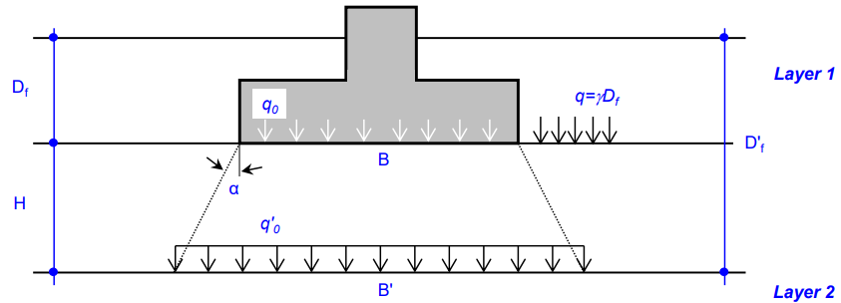
 |  |  |  |  |  |  |  |  |  |  |  |  |  |  |  |  |  |  |  |  |  |  |  |  |  |  |  |  |  |  |  | 0 |  |  |  |  |  |  |  |  |  |  |  |  |  |  |  |  |  | 1.4 | 0.2 | 2.1429
 |  |  |  |  |  |  |  |  |  |  |  |  |  |  |  |  |  |  |  |  |  |  |  |  |  |  |  |  |  |  | 10kg/m2 |  |  | 1N/mm2
 |  |  |  |  |  |  |  |  |  |  |  |  |  |  |  |  |  |  |  |  |  |  |  |  |  |  |  |  |  |  | 1t/m2 |  |  | 10kN/m2
 |  |  |  |  |  |  |  |  |  |  |  |  |  |  |  |  |  |  |  |  |  |  |  |  |  |  | ⑬ | Aj490셀에 근입깊이를 기입하면 자동 계산되며 그래프의 데이터볌위를 편집하여 그래프를 수정한다.
 |  |  |  |  |  |  |  |  |  |  |  |  |  |  |  |  |  |  |  |  |  |  |  |  |  |  |  |  |  |  |  | L/B=0.97
 |  |  |  |  |  |  |  |  |  |  |  |  |  |  |  |  |  |  |  |  |  |  |  |  |  |  |  |  |  |  |  | square or circle | z | Iz | Slope | Intcp
 |  |  |  |  |  |  |  |  |  |  |  |  |  |  |  |  |  |  |  |  |  |  |  |  |  |  |  |  |  |  |  | 0 | 0.40 | 0.10 | 0.21 | 0.02
 |  |  |  |  |  |  |  |  |  |  |  |  |  |  |  |  |  |  |  |  |  |  |  |  |  |  |  |  |  |  |  | 0.5B | 2.3 | 0.50 | -0.09 | 0.70
 |  |  |  |  |  |  |  |  |  |  |  |  |  |  |  |  |  |  |  |  |  |  |  |  |  |  |  |  |  |  |  | 2.0B | 8.00 | 0.00
 |  |  |  |  |  |  |  |  |  |  |  |  |  |  |  |  |  |  |  |  |  |  |  |  |  |  |  |  |  |  |  | 1<m<10 | z | Iz | Slope | Intcp
 |  |  |  |  |  |  |  |  |  |  |  |  |  |  |  |  |  |  |  |  |  |  |  |  |  |  |  |  |  |  |  | 0 | 0.66 | 0.100 | 0.25 | 0.10 |  |  |  |  | 0.100
 |  |  |  |  |  |  |  |  |  |  |  |  |  |  |  |  |  |  |  |  |  |  |  |  |  |  |  |  |  |  |  | 0.50B | 2.57 | 0.57 | -0.101 | 0.77 |  |  |  | 2.56555 | 0.574
 |  | 페블테크 하부에서의 접지압(유효응력) q0 |  |  |  |  |  |  |  |  |  |  |  |  |  |  |  |  |  |  |  |  |  |  |  |  |  |  |  |  |  | 1.99B | 8.24 | 0.00 |  |  |  |  |  | 1.91
 |  | q0 | = | q * ( B * L ) |  |  |  |  |  |  |  |  |  |  |  |  |  |  |  |  |  |  |  |  |  |  |  |  |  |  |  | m≥10 | z | Iz | Slope | Intcp
 |  |  |  | (B + Z') * (L + Z') |  |  |  |  |  |  |  |  |  |  |  |  |  |  |  |  |  |  |  |  |  |  |  |  |  |  |  | 0 | 0.66 | 0.20 | 0.11 | 0.20 |  |  |  | 0.20
 |  |  |  |  |  |  |  |  |  |  |  |  |  |  |  |  |  |  |  |  |  |  |  |  |  |  |  |  |  |  |  | 1.0B | 4.46 | 0.61 | -0.05 | 0.82 |  |  |  | 4.5 | 0.612
 |  |  |  | Z' | = | 2 x Dpt x tanФ |  |  |  | = | 2 | x | 0.5 |  | x | 1 |  | = | 1.00 |  |  |  |  |  |  |  |  |  |  |  |  | 4.0B | 15.86 | 0.00 |  |  |  |  |  | 3.8
 |  |  |  |  |  | α = Ф (페블테크의 내부마찰각 45︒)

 |  |  | = |  |  |  | 150.0 |  |  |  | * | ( | 3.8 |  | * |  | 3.9 |  | ) |  | = | 94.5 |  | kN/m2
 |  |  |  | ( | 3.8 |  |  | + | 1.0 |  | ) | * |  | ( | 3.9 |  | + | 1.0 |  | )

 |  |  | C1 | = | 1 |  | - | 0.5 |  | ( | q' |  |  |  |  | ) |  | q' | = | 11.9 |  |  | kN/m2
 |  |  |  |  |  |  |  |  |  |  | q0 |  | - | q' |  |  |  | q0 | = | 95.0 |  |  | kN/m2
 |  |  |  |  | 1 |  | - | 0.5 |  | ( | 11.9 |  |  |  |  | ) |  |  | = | 0.93
 |  |  |  |  |  |  |  |  |  |  | 94.5 |  | - | 11.9
 |  |  | C2 | = | 1 |  | + | 0.2 |  |  | log |  | ( | 30 |  |  | ) |  | = | 1.44
 |  |  |  |  |  |  |  |  |  |  |  |  |  | 0.1

 |  | 보강지반의 총침하량(Si) = 페블테크의 침하량(Sps) + 원지반의 침하량 (S0) + 압밀침하량

 |  |  | Si | = |  | Sps | + | S0 | = |  | 0.28 |  | + | 22.69 |  | + | 0 |  |  |  | = | 22.97 |  |  | mm

 | 2) 탄성이론에 의한 침하량 산정 (구조물기초 설계기준해설 2009, p247)

 |  | S | = | q ∙ B ∙ (1 - ν2) / E ∙ Is
 |  |  | = | 82.6 |  |  | × | 3.8 |  | × ( | 1 - | 0.40 |  | 2) / | 116,032 |  |  | × | 0.887 |  | = | 2.0 |  | (mm)

 |  | 여기서, |  | q | : 작용하중(kN/m2) |  |  |  |  |  |  | B | : 기초 폭(m) |  |  |  |  | ν | : 기초지반의 포아송비
 |  |  |  | E | : 지반의 탄성계수(kPa) |  |  |  |  |  |  | Is | : 탄성침하 영향계수 |  |  |  |  | = | 0.887

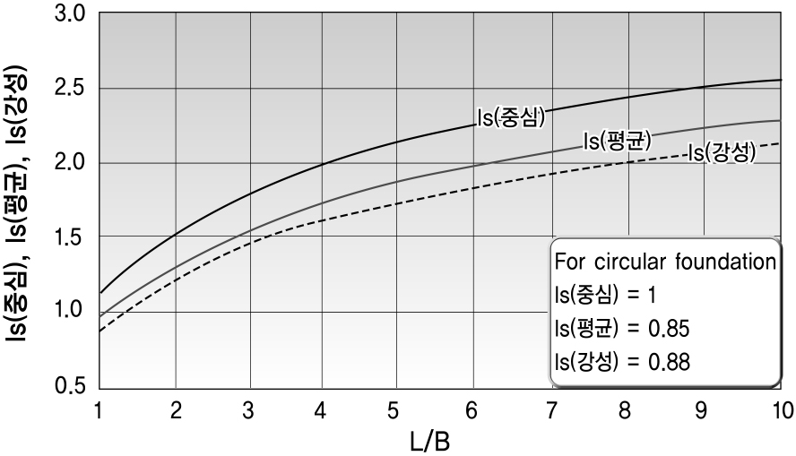
 |  | ■ | 탄성침하 영향계수 Is
 |  | 구 분 |  |  |  | 강성 기초 |  | 연 성 기 초
 |  |  |  |  |  |  |  | 중심점 |  | 외변중점 |  | 모서리 |  | 평균
 |  | 원형기초 |  |  |  | 0.785 |  | 1.000 |  | 0.637 |  | - |  | 0.848
 |  | 정방형기초 |  |  |  | 0.880 |  | 1.120 |  | 0.760 |  | 0.560 |  | 0.950
 |  | 구형 기초 |  | L/B=2 |  | 1.120 |  | 1.530 |  | 1.120 |  | 0.760 |  | 1.300
 |  |  |  | L/B=5 |  | 1.600 |  | 2.100 |  | 1.680 |  | 1.050 |  | 1.820
 |  |  |  | L/B=10 |  | 2.000 |  | 2.560 |  | 2.100 |  | 1.280 |  | 2.240
 |  | ※ 연성기초의 중심점의 영향치는 모서리점의 영향치의 2배임. 즉, 중심점의 침하량은 모서리점의 2배임

 |  | 보강지반의 총침하량(Si) = 페블테크의 침하량(Sps) + 원지반의 침하량 (S0) + 압밀침하량

 |  |  | Si | = |  | Sps | + | S0 | = |  | 0.28 |  | + | 2.00 |  | + | 0 |  |  |  | = | 2.28 |  |  | mm

 | ∴ 직접기초의 연직침하량 산정
 |  |  |  |  |  |  |  |  |  |  |  |  |  |  |  |  |  |  |  |  |  |  |  |  | (단위 : mm)
 | 구분 |  |  |  |  | Schmertmann |  |  |  | 탄성이론 |  |  |  | 적용 |  |  |  | 허용침하량 |  |  |  | 검토결과
 | 평상시 |  |  |  |  | 23.0 |  |  |  | 2.3 |  |  |  | 23.0 |  |  |  | 25.0 |  |  |  | 안 정

 | 침 하 량 |  |  |  |  |  |  |  |  |  |  |  |  |  |  |  |  | 22.97 mm
 | 허 용 침 하 량 |  |  |  |  |  |  |  |  |  |  |  |  |  |  |  |  | 25.00 mm
 | 판 정 |  |  |  |  |  |  |  |  |  |  |  |  |  |  |  |  | O.K

 | 전북 전주시 완산구 상림동 596 다세대주택 신축공사 - (지상1층) 검토결과

 | 구조물 기초 일반조건
 | 검토단면 |  |  |  |  | 기초형상 |  |  |  |  |  |  |  | 근입깊이 |  |  |  | 하중조건 |  |  |  |  | 지하수위
 |  |  |  |  |  | B(m) |  |  |  | L(m) |  |  |  | m |  |  |  | KN/㎡ |  |  |  |  | m
 | BH-1 |  |  |  |  | 3.8 |  |  |  | 3.9 |  |  |  | 0.16 |  |  |  | 150 |  |  |  |  | 2.72

 | 페블테크 시공계획
 | 구분 |  | 기초폭 (B) |  |  |  | 기초길이 (L) |  |  |  | 근입 깊이 (m) |  |  |  | 페블테크 하부작용하중(Kpa) |  |  |  | 페블테크두께 (mm) |  |  |  | PET MAT
 | 지상1층 |  | 3.8 |  |  |  | 3.9 |  |  |  | 0.66 |  |  |  | 95 kN/m2 |  |  |  | 500 |  |  |  | 1

 | ■ 기초 지지력 검토
 | 설계하중 (kN/m2) |  |  | 보강전 원지반의 허용지지력 (kN/m2) |  |  |  |  |  |  | 보강후 하부지반의 작용하중 (kN/m2) |  |  |  |  |  | 보강후 지반의 허용지지력 (kN/m2) |  |  |  |  |  | 비고
 | 150 |  |  | 86.4 kN/m2 |  |  |  |  |  |  | 94.5KN/㎡ |  |  |  |  |  | 99.3 kN/m2
 | 판 정 |  |  | N.G |  |  |  |  |  |  | 판 정 |  |  |  |  |  | O.K

 | ■ 기초 침하량 검토
 | 기준 침하량 (mm) |  |  |  |  |  | 보강전 원지반의 침하량 (mm) |  |  |  |  |  |  |  | 보강후 지반의 침하량 (mm) |  |  |  |  |  |  | 비고
 | 25.4 |  |  |  |  |  | 46.8 |  |  |  |  |  |  |  | 22.97
 | 판 정 |  |  |  |  |  | N.G |  |  |  |  |  |  |  | O.K

